OBRAS REALIZADAS
 | GABINETE TERRITORIAL
 | OBRAS EN LAS PARROQUIAS RURALES QUE CONFORMAN EL VALLE DE LOS CHILLOS ( MAYO 2023-DICIEMBRE 2025)
 | ADMINISTRACIÓN ZONAL | PARROQUIA | NOMBRE DE LA OBRA REALIZADA |  | AÑO | MONTO DE INVERSIÓN | FUENTE DE FINANCIAMIENTO ( MARCAR CON UNA X) |  |  | ESTADO DE LA OBRA Finalizada- Entregada- Suspendida | REGISTRO FOTOGRÁFICO | PAGADO EN 2026 |  | UBICACIÓN
 |  |  |  |  |  |  | IC | PP | OTRO
1 | LOS CHILLOS | AMAGUAÑA | ADOQUINADO DE LA CALLE RÍO PALORA ESTÁ ENTRE LAS CALLES RÍO SAN PEDRO Y RÍO PANGORA, DEL BARRIO VISTA HERMOSA ANTIGUO -PARROQUIA AMAGUAÑA | ADOQUINADO DE LA CALLE RÍO PALORA ESTÁ ENTRE LAS CALLES RÍO SAN PEDRO Y RÍO PANGORA, DEL BARRIO VISTA HERMOSA ANTIGUO -PARROQUIA AMAGUAÑA | 2023 | 27482.10 |  | X |  | ENTREGADA |  | DEVENGADO | BARRIO VISTA HERMOSA ANTIGUO | https://maps.app.goo.gl/1to4dp8KrEgj4fZq9
2 | LOS CHILLOS | AMAGUAÑA | ADOQUINADO DE UN TRAMO DE LA DOBLE VÍA SANTA ISABEL, UN TRAMO DE LA CALLE ESMERALDAS Y LA CONSTRUCCIÓN DE LA CAMINERÍA EN EL PARTERRE DESDE LA CALLE AZUAY HASTA LA CALLE PICHINCHA DEL BARRIO SANTA ISABEL VISTA HERMOSA, PARROQUIA AMAGUAÑA. | ADOQUINADO DE UN TRAMO DE LA DOBLE VÍA SANTA ISABEL, UN TRAMO DE LA CALLE ESMERALDAS Y LA CONSTRUCCIÓN DE LA CAMINERÍA EN EL PARTERRE DESDE LA CALLE AZUAY HASTA LA CALLE PICHINCHA DEL BARRIO SANTA ISABEL VISTA HERMOSA, PARROQUIA AMAGUAÑA. | 2023 | 51649.60 |  | X |  | ENTREGADA | 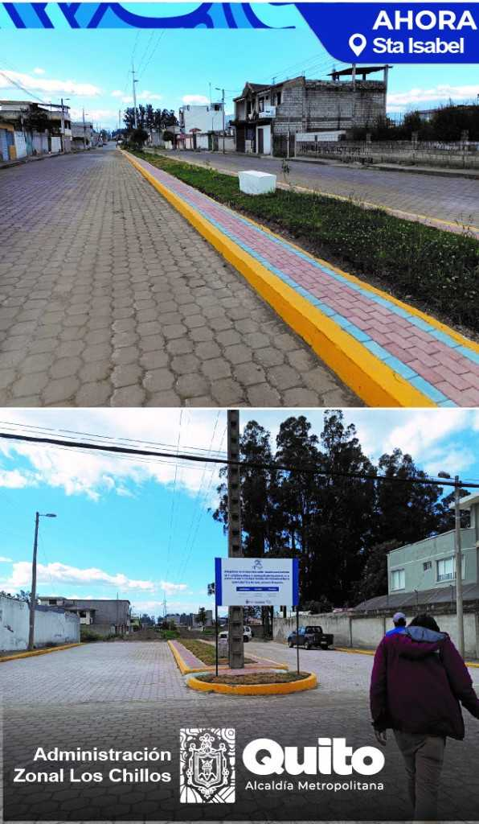 | DEVENGADO | SANTA ISABEL VISTA HERMOSA | https://goo.gl/maps/hPisGgqoYGSv9Qcq5
 | LOS CHILLOS | ALANGASI | ASFALTADO DEL PASAJE RECALDE, DESDE LA CALLE 2 DE AGOSTO HASTA EL FINAL DEL PASAJE REACALDE, UBICADO EN EL TINGO LA PAZ, PARROQUIA DE ALANGASI | ASFALTADO DEL PASAJE RECALDE, DESDE LA CALLE 2 DE AGOSTO HASTA EL FINAL DEL PASAJE REACALDE, UBICADO EN EL TINGO LA PAZ, PARROQUIA DE ALANGASI | 2023 | 32219.23 |  | X |  | ENTREGADA | 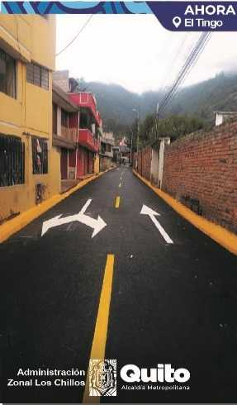 | DEVENGADO | EL TINGO - LA PAZ | https://goo.gl/maps/8Kdeyvpqchkqjwjy6
 | LOS CHILLOS | ALANGASI | ASFALTADO PASAJE LA UNION (N3K) QUE SE EXTIENDE DESDE LA CALLE BELEN HACIA EL FIN DEL PASAJE BARRIO EL TINGO-LA UNION, UBICADO EN EL TINGO , PARROQUIA DE ALANGASI | ASFALTADO PASAJE LA UNION (N3K) QUE SE EXTIENDE DESDE LA CALLE BELEN HACIA EL FIN DEL PASAJE BARRIO EL TINGO-LA UNION, UBICADO EN EL TINGO , PARROQUIA DE ALANGASI | 2023 | 7756.58 |  | X |  | ENTREGADA |  | DEVENGADO | EL TINGO - LA UNION | https://goo.gl/maps/4NSqa1DypvNdaqb88
 | LOS CHILLOS | ALANGASI | CONSTRUCCIÓN DE ADOQUINADO, BORDILLOS Y SUMIDEROS DEL PASAJE LOS GUABOS O OE8C, QUE SE EXTIENDE DESDE LA AV. PUERTO RICO HACIA EL FINAL DEL PASAJE LOS GUABOS, UBICADO EN SAN CARLOS, PARROQUIA DE ALANGASI. | CONSTRUCCIÓN DE ADOQUINADO, BORDILLOS Y SUMIDEROS DEL PASAJE LOS GUABOS O OE8C, QUE SE EXTIENDE DESDE LA AV. PUERTO RICO HACIA EL FINAL DEL PASAJE LOS GUABOS, UBICADO EN SAN CARLOS, PARROQUIA DE ALANGASI. | 2023 | 48575.22 |  | X |  | ENTREGADA | 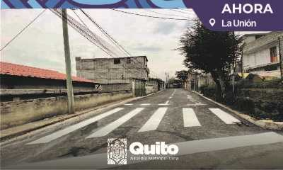 | DEVENGADO | SAN CARLOS | https://goo.gl/maps/xHtWtQA2j56LRWZAA
 | LOS CHILLOS | ALANGASI | EMPEDRADO A CONTINUACIÓN DE LA CALLE JUAN DE DIOS TIPAN HASTA LLEGAR AL PARQUE ECOLÓGICO 300MT, UBICADA EN ANGAMARCA, PARROQUIA DE ALANGASI. | EMPEDRADO A CONTINUACIÓN DE LA CALLE JUAN DE DIOS TIPAN HASTA LLEGAR AL PARQUE ECOLÓGICO 300MT, UBICADA EN ANGAMARCA, PARROQUIA DE ALANGASI. | 2023 | 44998.33 |  | X |  | ENTREGADA |  | ENVIADO PARA EL PAGO | ANGAMARCA | https://goo.gl/maps/DnoYBD6Ji7mQKuFfA
 | LOS CHILLOS | ALANGASI | Adoquinado y bordillos calle Marte desde Av. el Sol hasta Galaxias - PARROQUIA ALANGASI | Adoquinado y bordillos calle Marte desde Av. el Sol hasta Galaxias - PARROQUIA ALANGASI | 2023 | 26991.96 |  | X |  | ENTREGADA |  | DEVENGADO | MIRASIERRA | https://goo.gl/maps/9H7BuJCDNeiifDiN6
 | LOS CHILLOS | CONOCOTO | CONSTRUCCION DE BORDILLOS, ACERAS Y ADOQUINADO PASAJE Oe8H Y CALLE N13 - PARROQUIA CONOCOTO | CONSTRUCCION DE BORDILLOS, ACERAS Y ADOQUINADO PASAJE Oe8H Y CALLE N13 - PARROQUIA CONOCOTO | 2023 | 19355.51 |  | X |  | ENTREGADA |  | ENVIADO PARA EL PAGO | LOS EUCALIPTOS | https://goo.gl/maps/tkELL33pn71WJZWR9
 | LOS CHILLOS | CONOCOTO | ADOQUINADO Y BORDILLOS DEL PASAJE MANUEL AGUIRRE, QUE SE EXTIENDE DESDE LA CALLE C4 HACIA LA CONTINUACIÓN DE LA MISMA - PARROQUIA CONOCOTO | ADOQUINADO Y BORDILLOS DEL PASAJE MANUEL AGUIRRE, QUE SE EXTIENDE DESDE LA CALLE C4 HACIA LA CONTINUACIÓN DE LA MISMA - PARROQUIA CONOCOTO | 2023 | 27654.94 |  | X |  | ENTREGADA |  | DEVENGADO | BALCONES DE ONTANEDA | https://goo.gl/maps/pPyoA5XYdjTUFTTd7
 | LOS CHILLOS | CONOCOTO | CARPETA ASFÁLTICA DE LA AVENIDO LUIS CORDERO QUE SE EXTIENDE DESDE LA IGNACIO CARRASCO HACIA LA QUEBRADA LA CANTERA - PARROQUIA CONOCOTO | CARPETA ASFÁLTICA DE LA AVENIDO LUIS CORDERO QUE SE EXTIENDE DESDE LA IGNACIO CARRASCO HACIA LA QUEBRADA LA CANTERA - PARROQUIA CONOCOTO | 2023 | 28823.51 |  | X |  | ENTREGADA |  | DEVENGADO | ANDALUZ | https://goo.gl/maps/GDko1rAL8eaaySyW8
 | LOS CHILLOS | CONOCOTO | CONSTRUCCION DE ADOQUINADO DE LA CALLE DIEGO NOBOA Y ABDON CALDERON - PARROQUIA CONOCOTO | CONSTRUCCION DE ADOQUINADO DE LA CALLE DIEGO NOBOA Y ABDON CALDERON - PARROQUIA CONOCOTO | 2023 | 22537.98 |  | X |  | ENTREGADA |  | DEVENGADO | SAN JOSÉ DE LA SALLE | https://goo.gl/maps/stCHWF8GbUDcsETu7
 | LOS CHILLOS | CONOCOTO | CONSTRUCCIÓN DE BORDILLOS DE LAS CALLES CARLOS MARÍA DE LA TORRE, ANTONIO FERNÁNDEZ, AZKUNUGA, JOSÉ MARÍA MASIÁ Y CALLE 5 - PARROQUIA CONOCOTO | CONSTRUCCIÓN DE BORDILLOS DE LAS CALLES CARLOS MARÍA DE LA TORRE, ANTONIO FERNÁNDEZ, AZKUNUGA, JOSÉ MARÍA MASIÁ Y CALLE 5 - PARROQUIA CONOCOTO | 2023 | 37950.19 |  | X |  | ENTREGADA | 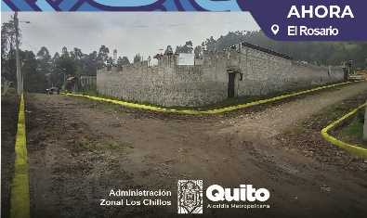 | ENVIADO PARA EL PAGO | EL ROSARIO | https://goo.gl/maps/juR4xDMg2nuLPpjSA
3 | LOS CHILLOS | AMAGUAÑA | ADOQUINADO DE LOS PASAJES 1, 2, 3 Y 4 QUE ESTA ENTRE LA AV. LA LIBERTAD HASTA EL FINAL DE CADA UNO DE LOS PASAJES, UBICADO EN EL BARRIO EL BLANQUEADO TRES CRUCES, PARROQUIA DE AMAGUAÑA. | ADOQUINADO DE LOS PASAJES 1, 2, 3 Y 4 QUE ESTA ENTRE LA AV. LA LIBERTAD HASTA EL FINAL DE CADA UNO DE LOS PASAJES, UBICADO EN EL BARRIO EL BLANQUEADO TRES CRUCES, PARROQUIA DE AMAGUAÑA. | 2023 | 56511.60 |  | X |  | ENTREGADA |  | ENVIADO PARA EL PAGO | EL BLANQUEADO TRES CRUCES | https://goo.gl/maps/Sx3fFzAcUpvm2Etr7
 | LOS CHILLOS | CONOCOTO | ADOQUINADO DE LA CALLE CASPICARA DESDE LA CALLE LAS ACACIAS HACIA LA CALLE GORIBAR PARROQUIA CONOCOTO | ADOQUINADO DE LA CALLE CASPICARA DESDE LA CALLE LAS ACACIAS HACIA LA CALLE GORIBAR PARROQUIA CONOCOTO | 2023 | 41260.24 |  | X |  | ENTREGADA |  | ENVIADO PARA EL PAGO | LOS ALAMOS - SANTO DOMINGO DE CONOCOTO | https://goo.gl/maps/k6fQjMq99uFXARu56
 | LOS CHILLOS | CONOCOTO | ADOQUINADO DE UN TRAMO DE LA CALLE RAFAEL ALBORNOZ, DESDE LA CALLE ANTONIO FLORES JIJÓN HACIA EL PASAJE N11G - PARROQUIA CONOCOTO | ADOQUINADO DE UN TRAMO DE LA CALLE RAFAEL ALBORNOZ, DESDE LA CALLE ANTONIO FLORES JIJÓN HACIA EL PASAJE N11G - PARROQUIA CONOCOTO | 2023 | 33526.41 |  | X |  | ENTREGADA |  | ENVIADO PARA EL PAGO | SANTA TERESITA DEL VALLE | https://goo.gl/maps/SyQNENnegfCQABJN9
 | LOS CHILLOS | CONOCOTO | MEJORAMIENTO DE LA VIA PRINCIPAL CARLOS BUSTAMANTE DESDE LA SEBASTIAN DE BENALCAZAR HACIA LA ACCESO ANTES DE LA HACIENDA - PARROQUIA CONOCOTO | MEJORAMIENTO DE LA VIA PRINCIPAL CARLOS BUSTAMANTE DESDE LA SEBASTIAN DE BENALCAZAR HACIA LA ACCESO ANTES DE LA HACIENDA - PARROQUIA CONOCOTO | 2023 | 46128.36 |  | X |  | ENTREGADA | 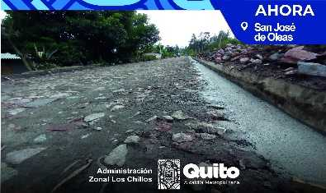 | ENVIADO PARA EL PAGO | SAN JOSE DE OLEAS | https://goo.gl/maps/qCWWUzs7EWjPyWvK7
 | LOS CHILLOS | CONOCOTO | CONSTRUCCIÓN DE UNA ESCALINATA QUE SE ENCUENTRA ENTRE EL ACCESO PONCE ENRÍQUEZ Y LA CALLE EDUARDO KINGMAN - PARROQUIA CONOCOTO | CONSTRUCCIÓN DE UNA ESCALINATA QUE SE ENCUENTRA ENTRE EL ACCESO PONCE ENRÍQUEZ Y LA CALLE EDUARDO KINGMAN - PARROQUIA CONOCOTO | 2023 | 82240.99 |  | X |  | ENTREGADA |  | ENVIADO PARA EL PAGO | LOS ALAMOS - SANTO DOMINGO DE CONOCOTO | https://goo.gl/maps/zyK6gXz3Z6zYiTBC7
 | LOS CHILLOS | CONOCOTO | ADOQUINADO DE LA CALLE COTOPAXI, DESDE LA CALLE MANABI HACIA EL PASAJE 3 - PARROQUIA CONOCOTO | ADOQUINADO DE LA CALLE COTOPAXI, DESDE LA CALLE MANABI HACIA EL PASAJE 3 - PARROQUIA CONOCOTO | 2023 | 48340.38 |  | X |  | ENTREGADA |  | ENVIADO PARA EL PAGO | QUITUMBE | https://goo.gl/maps/2sLr6svbsVGGVg5i6
 | LOS CHILLOS | CONOCOTO | ADOQUINADO DE LA CALLE PASTAZA DESDE LA CALLE MANUEL CORDOVA GALARZA HACIA LA CALLE ESMERALDAS - PARROQUIA CONOCOTO | ADOQUINADO DE LA CALLE PASTAZA DESDE LA CALLE MANUEL CORDOVA GALARZA HACIA LA CALLE ESMERALDAS - PARROQUIA CONOCOTO | 2023 | 73137.34 |  | X |  | ENTREGADA |  | ENVIADO PARA EL PAGO | LA SALLE 1 | https://goo.gl/maps/UtjR75UGrpeMo2uE6
 | LOS CHILLOS | LA MERCED | EMPEDRADO DE UN TRAMO DE LA CALLE SECOYAS, INGRESO POR LA CALLE CESAR CHIRIBOGA - PAROQUIA LA MERCED | EMPEDRADO DE UN TRAMO DE LA CALLE SECOYAS, INGRESO POR LA CALLE CESAR CHIRIBOGA - PAROQUIA LA MERCED | 2023 | 121530.79 |  | X |  | ENTREGADA | 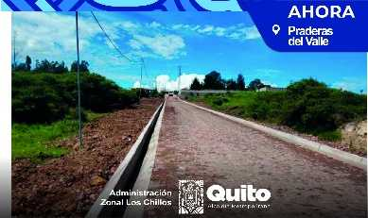 | ENVIADO PARA EL PAGO | PRADERAS DEL VALLE | https://goo.gl/maps/RrUWSstaFDJhQQVe9
4 | LOS CHILLOS | AMAGUAÑA | CONSTRUCCIÓN DE LA CASA BARRIAL, UBICADA EN LA CALLE GABRIEL GARCIA MORENO, EN EL BARRIO SAN JOSÉ, PARROQUIA DE AMAGUAÑA | CONSTRUCCIÓN DE LA CASA BARRIAL, UBICADA EN LA CALLE GABRIEL GARCIA MORENO, EN EL BARRIO SAN JOSÉ, PARROQUIA DE AMAGUAÑA | 2023 | 153872.93 |  | X |  | ENTREGADA | 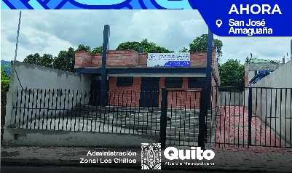 | ENVIADO PARA EL PAGO | SAN JOSÉ | https://goo.gl/maps/E7sv2BoTmhY7Hryb9
5 | LOS CHILLOS | AMAGUAÑA | SERVICIO DE CAMBIO DE CUBIERTA DE LA CASA COMUNAL QUE SE ENCUENTRA EN LA CALLE DEMETRIO AGUILERA EN LA COMUNIDAD LA VAQUERIA PARROQUIA DE AMAGUAÑA | SERVICIO DE CAMBIO DE CUBIERTA DE LA CASA COMUNAL QUE SE ENCUENTRA EN LA CALLE DEMETRIO AGUILERA EN LA COMUNIDAD LA VAQUERIA PARROQUIA DE AMAGUAÑA | 2023 | 14652.09 |  | X |  | ENTREGADA |  | ENVIADO PARA EL PAGO | LA VAQUERIA | https://goo.gl/maps/VkrjwWMB4KDtrHxG7
6 | LOS CHILLOS | AMAGUAÑA | SERVICIO DE REMODELACION DE CUBIERTA DE LA CASA BARRIAL Y LAS BATERIAS SANITARIAS INTERNAS Y EXTERNAS DEL BARRIO CUENDINA, PARROQUIA AMAGUAÑA | SERVICIO DE REMODELACION DE CUBIERTA DE LA CASA BARRIAL Y LAS BATERIAS SANITARIAS INTERNAS Y EXTERNAS DEL BARRIO CUENDINA, PARROQUIA AMAGUAÑA | 2023 | 40288.33 |  | X |  | ENTREGADA |  | ENVIADO PARA EL PAGO | DEL BARRIO CUENDINA | https://goo.gl/maps/3HEKbYVcrvzNbMML9
 | LOS CHILLOS | ALANGASI | PARQUE BIOSALUDABLE, UBICADO EN LA CALLE BENJAMIN CARRION, COMUNA CENTRO ALANGASI, PARROQUIA DE ALANGASI | PARQUE BIOSALUDABLE, UBICADO EN LA CALLE BENJAMIN CARRION, COMUNA CENTRO ALANGASI, PARROQUIA DE ALANGASI | 2023 | 14226.51 |  | X |  | ENTREGADA |  | ENVIADO PARA EL PAGO | COMUNA CENTRO DEL PUEBLO ALANGASI | https://goo.gl/maps/1Bet26NEcbRg6H6z6
 | LOS CHILLOS | ALANGASI | JUEGOS INCLUSIVOS -PREDIO 593017, EN LA CALLE BRASIL, UBICADO EN SAN CARLOS, PARROQUIA DE ALANGASI | JUEGOS INCLUSIVOS -PREDIO 593017, EN LA CALLE BRASIL, UBICADO EN SAN CARLOS, PARROQUIA DE ALANGASI | 2023 | 9019.77 |  | X |  | ENTREGADA | 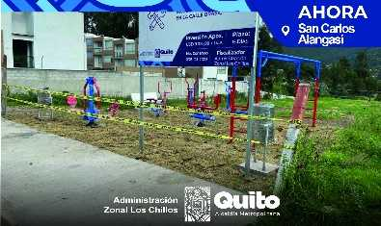 | ENVIADO PARA EL PAGO | SAN CARLOS | https://goo.gl/maps/hWpPpE12dfJyGXsW8
 | LOS CHILLOS | CONOCOTO | IMPLEMENTACIÓN JUEGOS INFANTILES E INCLUSIVOS, BARRIO PARAISO DE LOS PINOS - PARROQUIA CONOCOTO | IMPLEMENTACIÓN JUEGOS INFANTILES E INCLUSIVOS, BARRIO PARAISO DE LOS PINOS - PARROQUIA CONOCOTO | 2023 | 15226.24 |  | X |  | ENTREGADA | 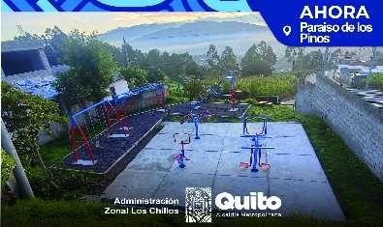 | ENVIADO PARA EL PAGO | PARAISO DE LOS PINOS | https://goo.gl/maps/9j7ikSkdegL75dsk7
 | LOS CHILLOS | CONOCOTO | CONSTRUCCION DE UN PARQUE RECREACIONAL MULTIPLE EN ESPACIO PUBLICO. ACADEMIA DEL VALLE - PARROQUIA CONOCOTO | CONSTRUCCION DE UN PARQUE RECREACIONAL MULTIPLE EN ESPACIO PUBLICO. ACADEMIA DEL VALLE - PARROQUIA CONOCOTO | 2023 | 86013.98 |  | X |  | ENTREGADA | 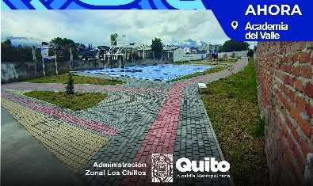 | ENVIADO PARA EL PAGO | ACADEMIA DEL VALLE | https://goo.gl/maps/WewmF71qs8Jj3C999
 | LOS CHILLOS | LA MERCED | COLOCACIÓN DE PISO SINTÉTICO PARA LA CANCHA DE INDOR FUTBOL QUE SE ENCUENTRA EN LAS CALLES 4 DE MAYO Y LOS TRIGALES. - PARROQUIA LA MERCED | COLOCACIÓN DE PISO SINTÉTICO PARA LA CANCHA DE INDOR FUTBOL QUE SE ENCUENTRA EN LAS CALLES 4 DE MAYO Y LOS TRIGALES. - PARROQUIA LA MERCED | 2023 | 16837.21 |  | X |  | ENTREGADA | 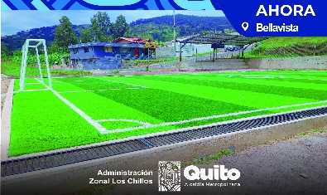 | ENVIADO PARA EL PAGO | BELLA VISTA | https://goo.gl/maps/UT4RHeUgk4YKb6XX6
 | LOS CHILLOS | LA MERCED | ADOQUINADO DEL ÁREA DE PARQUEADERO DESIGNADO PARA EL PROYECTO TURÍSTICO, SE ENCUENTRA ENTRE LAS CALLES LUIS RIVADENEIRA Y ELVIRA DE YODER - PARROQUIA LA MERCED | ADOQUINADO DEL ÁREA DE PARQUEADERO DESIGNADO PARA EL PROYECTO TURÍSTICO, SE ENCUENTRA ENTRE LAS CALLES LUIS RIVADENEIRA Y ELVIRA DE YODER - PARROQUIA LA MERCED | 2023 | 24999.98 |  | X |  | ENTREGADA |  | ENVIADO PARA EL PAGO | COMUNA SAN FRANCISCO DE BAÑOS | https://maps.app.goo.gl/4TEdZsSdSwKahcds5
 | LOS CHILLOS | LA MERCED | SEGUNDA ETAPA EN EL POLIDEPORTIVO "CONSTRUCCIÓN DE LAS CANCHAS DE USO MULTIPLE (BASKET, VOLLEY), CAMINERÍAS, JUEGOS INCLUSIVOS, JUEGOS INFANTILES Y ZONA DE BBQ (CABAÑAS) - PARROQUIA LA MERCED | SEGUNDA ETAPA EN EL POLIDEPORTIVO "CONSTRUCCIÓN DE LAS CANCHAS DE USO MULTIPLE (BASKET, VOLLEY), CAMINERÍAS, JUEGOS INCLUSIVOS, JUEGOS INFANTILES Y ZONA DE BBQ (CABAÑAS) - PARROQUIA LA MERCED | 2023 | 63245.22 |  | X |  | ENTREGADA | 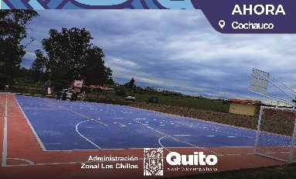 | ENVIADO PARA EL PAGO | CENTRAL | https://goo.gl/maps/aifUEubCJYaMoWgQA
 | LOS CHILLOS | GUANGOPOLO | EJECUCCION DE ETAPA FINAL DE COLISEO DE GUANGOLOPO, BARRIO CENTRAL, PARROQUIA GUANGOPOLO, | EJECUCCION DE ETAPA FINAL DE COLISEO DE GUANGOLOPO, BARRIO CENTRAL, PARROQUIA GUANGOPOLO, | 2023 | 269722.65 | X |  |  | ENTREGADA | 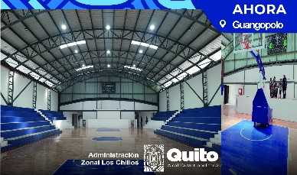 | ENVIADO PARA EL PAGO | CENTRAL | https://goo.gl/maps/XZG1ZYNGxFqxKSKq8
 | LOS CHILLOS | CONOCOTO | IMPLEMENTACIÓN Y MEJORAMIENTOS DE SISTEMAS DE DRENAJE,READECUCION DE PARQUEADERO,REPAVIMENTACIÓN DE SENDERO Y AREAS COMUNALES EN EL PARQUE LA MOYA -AZLC | IMPLEMENTACIÓN Y MEJORAMIENTOS DE SISTEMAS DE DRENAJE,READECUCION DE PARQUEADERO,REPAVIMENTACIÓN DE SENDERO Y AREAS COMUNALES EN EL PARQUE LA MOYA -AZLC | 2023 | 166922.00 | X |  |  | ENTREGADA |  | DEVENGADO | LA MOYA | https://goo.gl/maps/eX2W1euqrAnNhrANA
 | LOS CHILLOS | PINTAG | CONSTRUCCION DE GRADERÍO EN EL ESTADIO SAN ALFONSO, BARRIO SAN ALFONSO, PARROQUIA PINTAG. | CONSTRUCCION DE GRADERÍO EN EL ESTADIO SAN ALFONSO, BARRIO SAN ALFONSO, PARROQUIA PINTAG. | 2023 | 99852.94 | X |  |  | ENTREGADA |  | ENVIADO PARA EL PAGO | SAN ALFONSO | https://maps.app.goo.gl/zrU4wh4i1fKfGq6H9
 | LOS CHILLOS | CONOCOTO | CONSTRUCCION DE ESCALINATA AL FINAL DE LA CALLE 0E7H, BARRIO LA LUZ ALTA, PARROQUIA CONOCOTO | CONSTRUCCION DE ESCALINATA AL FINAL DE LA CALLE 0E7H, BARRIO LA LUZ ALTA, PARROQUIA CONOCOTO | 2023 | 39625.95 | X |  |  | ENTREGADA |  | ENVIADO PARA EL PAGO | LA LUZ ALTA | https://goo.gl/maps/eyspr6yytPV2XwVt5
 | LOS CHILLOS | ALANGASI | ADOQUINADO Y BORDILLOS DEL TRAMO FINAL DEL PASAJE GENESIS DESDE LA CALLE FRANCISCO GONZALES SUAREZ HACIA EL NORESTE, BARRIO CARLOS MARIA DE LA TORRE, PARROQUIA ALANGASI. | ADOQUINADO Y BORDILLOS DEL TRAMO FINAL DEL PASAJE GENESIS DESDE LA CALLE FRANCISCO GONZALES SUAREZ HACIA EL NORESTE, BARRIO CARLOS MARIA DE LA TORRE, PARROQUIA ALANGASI. | 2023 | 17402.90 | X |  |  | ENTREGADA |  | ENVIADO PARA EL PAGO | CARLOS MARIA DE LA TORRE | https://goo.gl/maps/Yssp2NtL4DZCcnXv7
 | LOS CHILLOS | CONOCOTO | ASFALTADO Y MURO DE ESCOLLERA DE UN TRAMO DE LA CALLE SAN PEDRO DE TABOADA, DESDE LA CALLE MARQUESA DE SOLANDA HACIA LA CALLE PICHINCHA BARRIO SAN JOSE, PARROQUIA CONOCOTO. | ASFALTADO Y MURO DE ESCOLLERA DE UN TRAMO DE LA CALLE SAN PEDRO DE TABOADA, DESDE LA CALLE MARQUESA DE SOLANDA HACIA LA CALLE PICHINCHA BARRIO SAN JOSE, PARROQUIA CONOCOTO. | 2023 | 207825.63 | X |  |  | ENTREGADA | 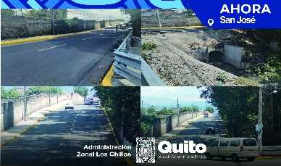 | DEVENGADO | SAN JOSE DE CONOCOTO | https://goo.gl/maps/R4Avx33oUj7H1MZ37
 | LOS CHILLOS | CONOCOTO | ASFALTADO DE UN TRAMO DE LA CALLE BENJAMIN CARRION, BARRIO LA ARMINIA 2, PARROQUIA CONOCOTO. | ASFALTADO DE UN TRAMO DE LA CALLE BENJAMIN CARRION, BARRIO LA ARMINIA 2, PARROQUIA CONOCOTO. | 2023 | 34861.77 | X |  |  | ENTREGADA | 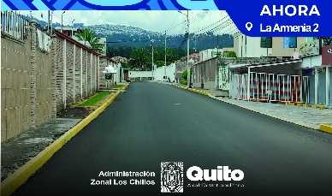 | ENVIADO PARA EL PAGO | LA ARMENIA | https://goo.gl/maps/gmkHsyCoBn6gRDos5
 | LOS CHILLOS | ALANGASI | ASFALTADO DE UN TRAMO DE LA AVENIDA 2 DE AGOSTO, DESDE LA AVENIDA ILALO HACIA LA CALLE PUMAMAQUIS, BARRIO EL TINGO PARROQUIA ALANGASI. | ASFALTADO DE UN TRAMO DE LA AVENIDA 2 DE AGOSTO, DESDE LA AVENIDA ILALO HACIA LA CALLE PUMAMAQUIS, BARRIO EL TINGO PARROQUIA ALANGASI. | 2023 | 110510.67 | X |  |  | ENTREGADA |  | DEVENGADO | EL TINGO | https://goo.gl/maps/D8ad7XYj8FjauxLD7
7 | LOS CHILLOS | AMAGUAÑA | ADOQUINADO DE UN TRAMO DE LA CALLE BENJAMIN CARRION, PARROQUIA AMAGUAÑA. | ADOQUINADO DE UN TRAMO DE LA CALLE BENJAMIN CARRION, PARROQUIA AMAGUAÑA. | 2023 | 88132.41 | X |  |  | ENTREGADA | 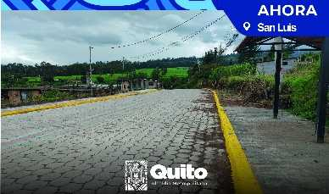 | ENVIADO PARA EL PAGO | SAN LUIS | https://goo.gl/maps/6gdnB1ibZSgMF2XZ9
 | LOS CHILLOS | ALANGASI | ASFALTADO DE UN TRAMO DE LA CALLE ORION, BARRIO MIRASIERRA, PARROQUIA ALANGASI. | ASFALTADO DE UN TRAMO DE LA CALLE ORION, BARRIO MIRASIERRA, PARROQUIA ALANGASI. | 2023 | 89946.27 | X |  |  | ENTREGADA |  | ENVIADO PARA EL PAGO | MIRASIERRA | https://goo.gl/maps/ZSJm4xUhL8JPsRaT8
 | LOS CHILLOS | ALANGASI | NTERVENCIONES URBANAS Y CONSTRUCCIÓN DE ESPACIO COMERCIAL PARA LA IMPLEMENTACIÓN DE SENDERO SEGURO EL TINGO, ADMINISTRACIÓN ZONAL LOS CHILLOS-AZLC | NTERVENCIONES URBANAS Y CONSTRUCCIÓN DE ESPACIO COMERCIAL PARA LA IMPLEMENTACIÓN DE SENDERO SEGURO EL TINGO, ADMINISTRACIÓN ZONAL LOS CHILLOS-AZLC | 2023 | 213517.50 | X |  |  | ENTREGADA | 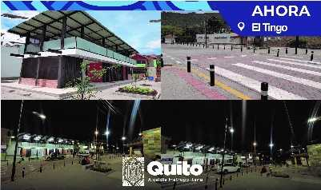 | ENVIADO PARA EL PAGO | EL TINGO | https://maps.app.goo.gl/dasZQicE9fHtvy7z5
 | LOS CHILLOS | LA MERCED | CONSTRUCCIÓN DE CUARTA ETAPA DE CASA MULTIGENERACIONAL, BARRIO CENTRAL, PARROQUIA LA MERCED-AZLC | CONSTRUCCIÓN DE CUARTA ETAPA DE CASA MULTIGENERACIONAL, BARRIO CENTRAL, PARROQUIA LA MERCED-AZLC | 2023 | 58541.85 | X |  |  | ENTREGADA | 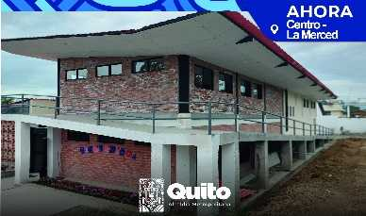 | ENVIADO PARA EL PAGO | CENTRO | https://maps.app.goo.gl/UYmtnpuEo8DUDoqb6
 | LOS CHILLOS | ALANGASI | INTERVENCIÓN VIAL PARA IMPLEMENTACIÓN DE SENDERO SEGURO, EL TINGO ADMINISTRACIÓN ZONAL LOS CHILLOS-AZLC | INTERVENCIÓN VIAL PARA IMPLEMENTACIÓN DE SENDERO SEGURO, EL TINGO ADMINISTRACIÓN ZONAL LOS CHILLOS-AZLC | 2023 | 148351.89 | X |  |  | ENTREGADA |  | ENVIADO PARA EL PAGO | EL TINGO | https://maps.app.goo.gl/n35pQD2ib3XCaaUcA
 | LOS CHILLOS | ALANGASI | CONSTRUCCION DE CUNETAS Y BORDILLOS EN LAS CALLES E5A, CALLE S7D, CALLE E5B Y PASAJE S7C, BARRIO SAN EDUARDO, PARROQUIA ALANGASI | CONSTRUCCION DE CUNETAS Y BORDILLOS EN LAS CALLES E5A, CALLE S7D, CALLE E5B Y PASAJE S7C, BARRIO SAN EDUARDO, PARROQUIA ALANGASI | 2024 | 29716.16 | X |  |  | ENTREGADA | 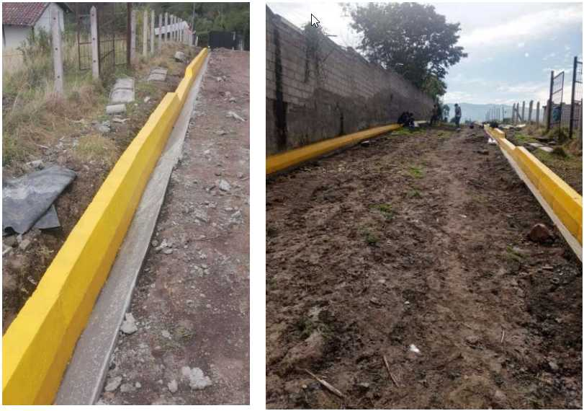 |  | SAN EDUARDO | https://goo.gl/maps/UxXLJJnwoFhSyXaN7
 | LOS CHILLOS | ALANGASI | ADOQUINADO Y BORDILLOS DE UN TRAMO DE LA CALLE MERCURIO DESDE LA CALLE GALAXIAS HACIA LA CALLE EL SOL, BARRIO MIRASIERRA, PARROQUIA ALANGASÍ | ADOQUINADO Y BORDILLOS DE UN TRAMO DE LA CALLE MERCURIO DESDE LA CALLE GALAXIAS HACIA LA CALLE EL SOL, BARRIO MIRASIERRA, PARROQUIA ALANGASÍ | 2024 | 24133.82 | X |  |  | ENTREGADA | 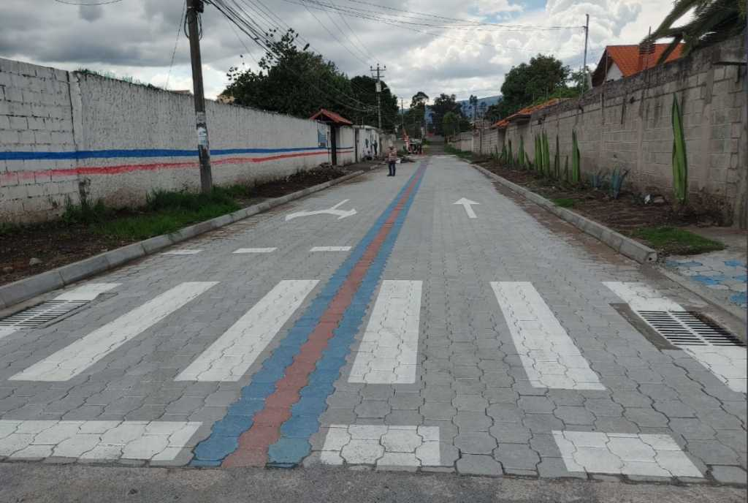 |  | MIRASIERRA | https://goo.gl/maps/ZzyZoPzTaPLmWT1F9
 | LOS CHILLOS | ALANGASI | BORDILLOS DE UN TRAMO DEL PASAJE Oe9H DESDE LA AV. ARGENTINA HACIA EL FIN DEL PASAJE, BARRIO SAN CARLOS, PARROQUIA ALANGASI | BORDILLOS DE UN TRAMO DEL PASAJE Oe9H DESDE LA AV. ARGENTINA HACIA EL FIN DEL PASAJE, BARRIO SAN CARLOS, PARROQUIA ALANGASI | 2024 | 5299.36 | X |  |  | ENTREGADA | 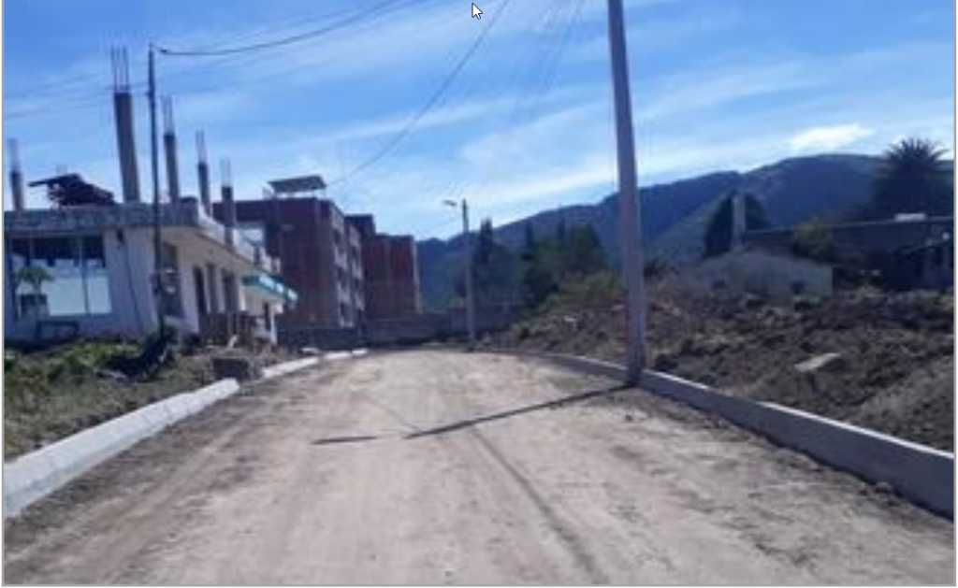 |  | SAN CARLOS | https://goo.gl/maps/UhjmhCJruv1zpz5r9
 | LOS CHILLOS | ALANGASI | ADOQUINADO Y BORDILLOS DEL ULTIMO TRAMO DE LA CALLE GNRAL. CALICUCHIMA DESDE EL ADOQUINADO EXISTENTE HACIA LA CALLE MORALES, BARRIO LA CONCEPCION, PARROQUIA ALANGASI | ADOQUINADO Y BORDILLOS DEL ULTIMO TRAMO DE LA CALLE GNRAL. CALICUCHIMA DESDE EL ADOQUINADO EXISTENTE HACIA LA CALLE MORALES, BARRIO LA CONCEPCION, PARROQUIA ALANGASI | 2024 | 54328.27 | X |  |  | ENTREGADA |  |  | LA CONCEPCIÓN | https://goo.gl/maps/gkZcV8dieBJ4kvz79
 | LOS CHILLOS | ALANGASI | EMPEDRADO DE UN TRAMO DE LA CALLE LUNA DESDE LA CALLE ORIÓN HACIA LA CALLE VENUS, BARRIO MIRASIERRA, PARROQUIA ALANGASÍ | EMPEDRADO DE UN TRAMO DE LA CALLE LUNA DESDE LA CALLE ORIÓN HACIA LA CALLE VENUS, BARRIO MIRASIERRA, PARROQUIA ALANGASÍ | 2024 | 44997.58 | X |  |  | ENTREGADA | 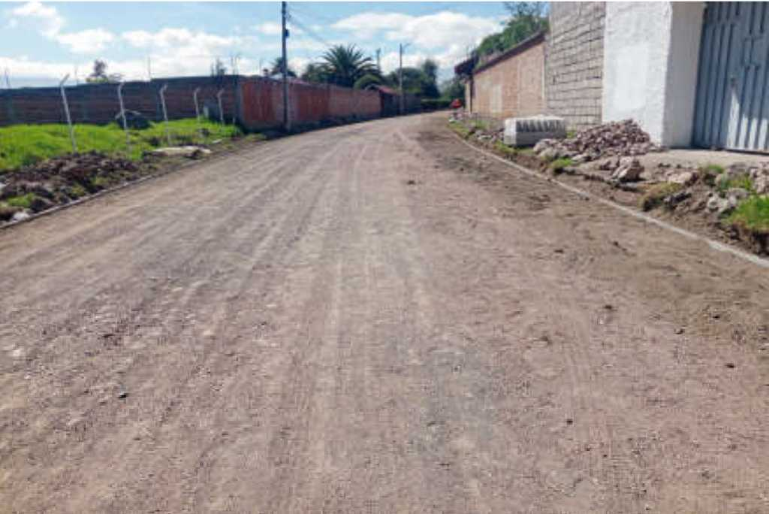 |  | MIRASIERRA | https://goo.gl/maps/o1W19gWckfrnA6aCA
 | LOS CHILLOS | ALANGASI | ADOQUINADO Y BORDILLOS DE UN TRAMO DEL PASAJE OE8F DESDE LA AV. ARGENTINA HACIA LA AV. MARIANITAS DE JESUS MOLINA, BARRIO SAN CARLOS, PARROQUIA ALANGASI | ADOQUINADO Y BORDILLOS DE UN TRAMO DEL PASAJE OE8F DESDE LA AV. ARGENTINA HACIA LA AV. MARIANITAS DE JESUS MOLINA, BARRIO SAN CARLOS, PARROQUIA ALANGASI | 2024 | 25722.00 | X |  |  | ENTREGADA | 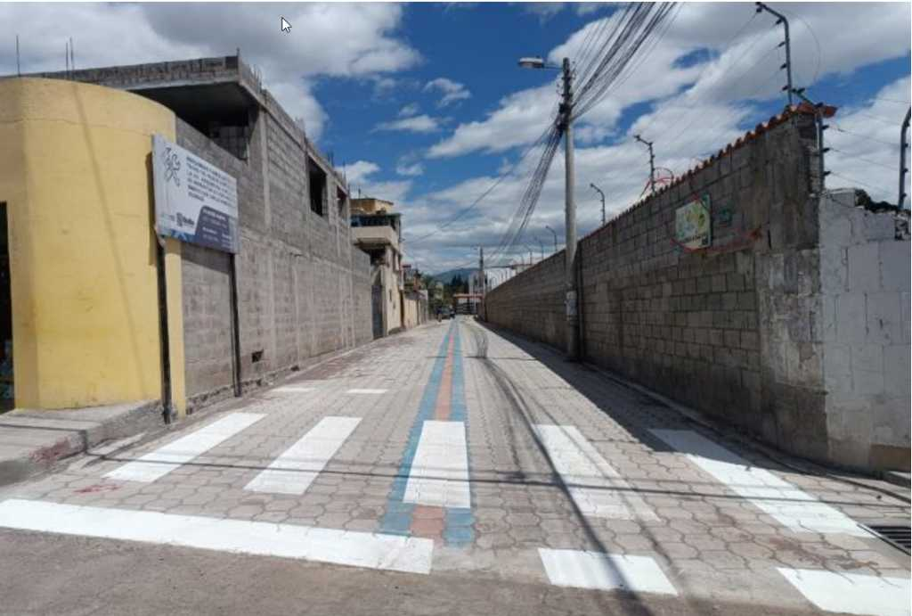 |  | SAN CARLOS | https://goo.gl/maps/1BGzEXd1FT1dDsD4A
 | LOS CHILLOS | ALANGASI | EMPEDRADO DE UN TRAMO DE LA CALLE PEDRO MALES DESDE LA AV. ILALÓ HACIA GASPAR DE VILLARROEL, BARRIO SAN JUAN LOMA, PARROQUIA ALANGASI | EMPEDRADO DE UN TRAMO DE LA CALLE PEDRO MALES DESDE LA AV. ILALÓ HACIA GASPAR DE VILLARROEL, BARRIO SAN JUAN LOMA, PARROQUIA ALANGASI | 2024 | 11480.71 | X |  |  | ENTREGADA |  |  | SAN JUAN LOMA | https://goo.gl/maps/hsDfZFCHku2Ycovv5
8 | LOS CHILLOS | AMAGUAÑA | ASFALTADO DE LA CALLE GABRIEL GARCÍA MORENO DESDE LA CALLE ANTONIO JOSÉ DE SUCRE HASTA LA CALLE GONZÁLEZ SUÁREZ, SECTOR COCHAPAMBA, PARROQUIA AMAGUAÑA | ASFALTADO DE LA CALLE GABRIEL GARCÍA MORENO DESDE LA CALLE ANTONIO JOSÉ DE SUCRE HASTA LA CALLE GONZÁLEZ SUÁREZ, SECTOR COCHAPAMBA, PARROQUIA AMAGUAÑA | 2024 | 36495.61 | X |  |  | ENTREGADA | 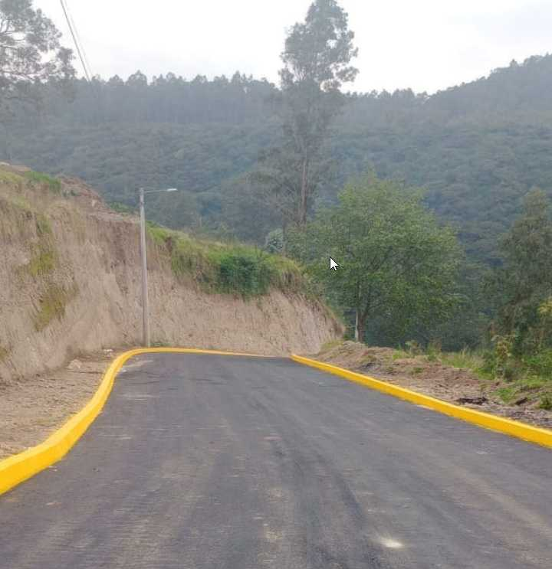 |  | COCHAPAMBA | https://maps.app.goo.gl/oWzMoxUZ9qLFRp1j9
9 | LOS CHILLOS | AMAGUAÑA | BORDILLOS Y ADOQUINADO DE UN TRAMO DE LA CALLE JOAQUÍN GALLEGOS QUE SE EXTIENDE DESDE LA CALLE S/N HASTA LA EDUARDO MERA, SECTOR EL ROSARIO, PARROQUIA AMAGUAÑA | BORDILLOS Y ADOQUINADO DE UN TRAMO DE LA CALLE JOAQUÍN GALLEGOS QUE SE EXTIENDE DESDE LA CALLE S/N HASTA LA EDUARDO MERA, SECTOR EL ROSARIO, PARROQUIA AMAGUAÑA | 2024 | 34957.61 | X |  |  | ENTREGADA |  |  | EL ROSARIO | https://maps.app.goo.gl/e55YPMk8dU4ippds9
10 | LOS CHILLOS | AMAGUAÑA | CONTINUACIÓN DE CUNETAS Y BORDILLOS DE UN TRAMO DE LA CALLE CATAGUANGO HASTA LA ESCUELA FISCAL SAN ANDRES, SECTOR LA LIBERTAD DE CATAGUANGO, PARROQUIA AMAGUAÑA | CONTINUACIÓN DE CUNETAS Y BORDILLOS DE UN TRAMO DE LA CALLE CATAGUANGO HASTA LA ESCUELA FISCAL SAN ANDRES, SECTOR LA LIBERTAD DE CATAGUANGO, PARROQUIA AMAGUAÑA | 2024 | 11689.62 | X |  |  | ENTREGADA | 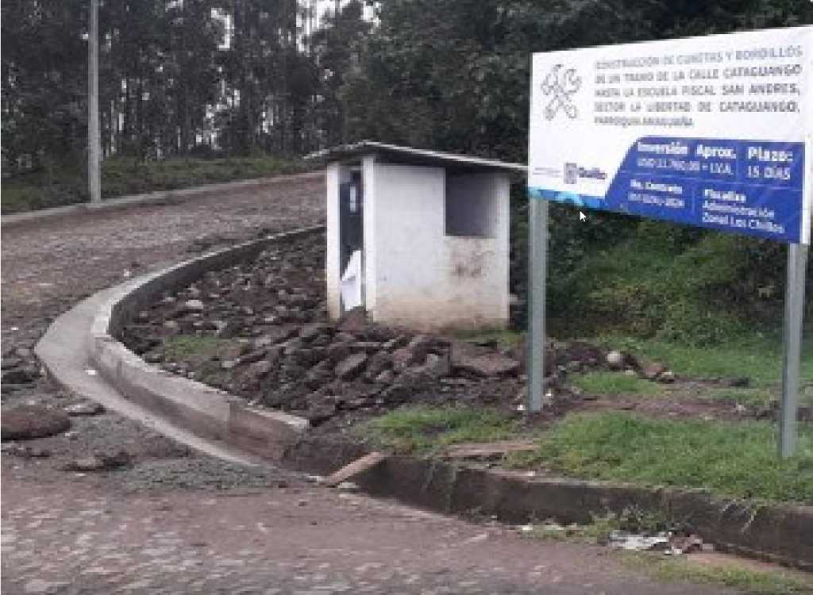 |  | LA LIBERTAD DE CATAGUANGO | https://maps.app.goo.gl/ojTQ2QS5D8FjUuXe6
11 | LOS CHILLOS | AMAGUAÑA | EMPEDRADO, CUNETAS Y BORDILLOS DEL PASAJE "D" DESDE LA CALLE ABDON CALDERON HASTA EL FINAL DEL PASAJE "D", SECTOR PEDREGAL DE MIRANDA, PARROQUIA AMAGUAÑA | EMPEDRADO, CUNETAS Y BORDILLOS DEL PASAJE "D" DESDE LA CALLE ABDON CALDERON HASTA EL FINAL DEL PASAJE "D", SECTOR PEDREGAL DE MIRANDA, PARROQUIA AMAGUAÑA | 2024 | 38993.68 | X |  |  | ENTREGADA |  |  | PEDREGAL DE MIRANDA | https://maps.app.goo.gl/UBWkrP9YyDBtMwVn7
12 | LOS CHILLOS | AMAGUAÑA | ADOQUINADO DE UN TRAMO DE LA CALLE PAUTE DESDE RIO NAPO A LA QUEBRADA, SECTOR PINOS DE MIRANDA, PARROQUIA AMAGUAÑA | ADOQUINADO DE UN TRAMO DE LA CALLE PAUTE DESDE RIO NAPO A LA QUEBRADA, SECTOR PINOS DE MIRANDA, PARROQUIA AMAGUAÑA | 2024 | 76888.70 | X |  |  | ENTREGADA | 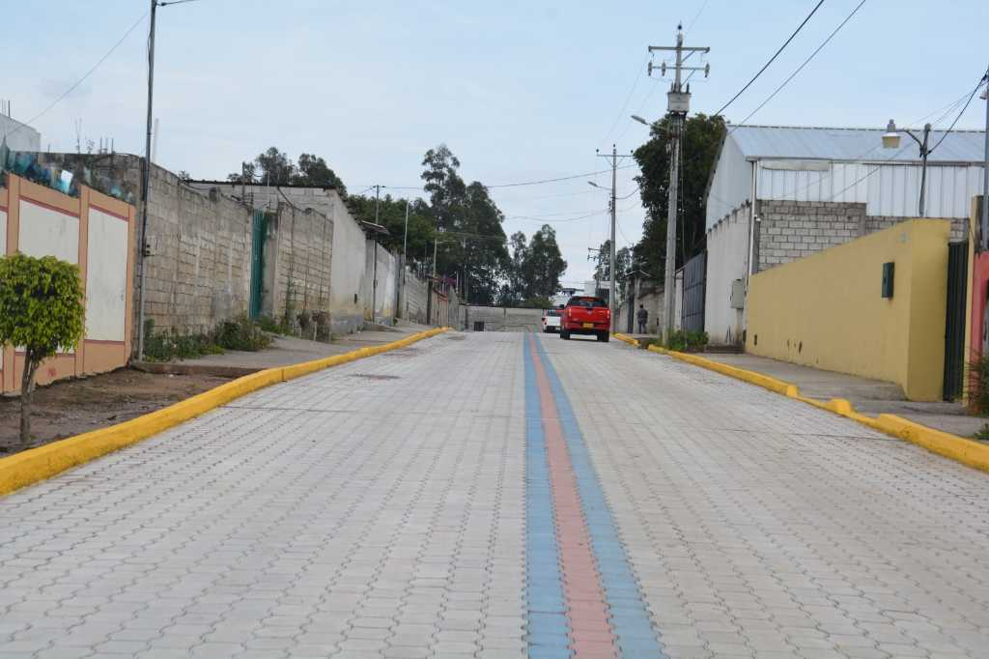 |  | PINOS DE MIRANDA | https://maps.app.goo.gl/who6FafqDs6ir6Ky6
13 | LOS CHILLOS | AMAGUAÑA | ADOQUINADO DE UN TRAMO DE LA CALLE LA PROVIDENCIA DESDE LA AVENIDA HUANCAVILCA HACIA LA CALLE LUIS VARGAS, SECTOR CHILLO JIJÓN, PARROQUIA AMAGUAÑA | ADOQUINADO DE UN TRAMO DE LA CALLE LA PROVIDENCIA DESDE LA AVENIDA HUANCAVILCA HACIA LA CALLE LUIS VARGAS, SECTOR CHILLO JIJÓN, PARROQUIA AMAGUAÑA | 2024 | 40127.97 | X |  |  | ENTREGADA | 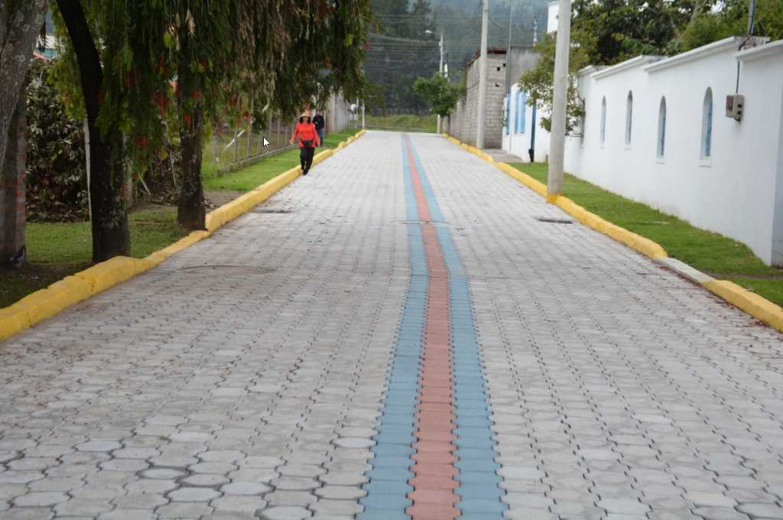 |  | CHILLO JIJÓN | https://maps.app.goo.gl/27LMxmR3UjYeoRLn9
 | LOS CHILLOS | CONOCOTO | CONSTRUCCION DE LOS BORDILLOS DE LOS 3 PASAJES SIN NOMBRE COLINDANTES A LA VIA MANUEL RODRIGUEZ PINTO DEL BARRIO ONTANEDA ALTA | CONSTRUCCION DE LOS BORDILLOS DE LOS 3 PASAJES SIN NOMBRE COLINDANTES A LA VIA MANUEL RODRIGUEZ PINTO DEL BARRIO ONTANEDA ALTA | 2024 | 34699.84 | X |  |  | ENTREGADA | 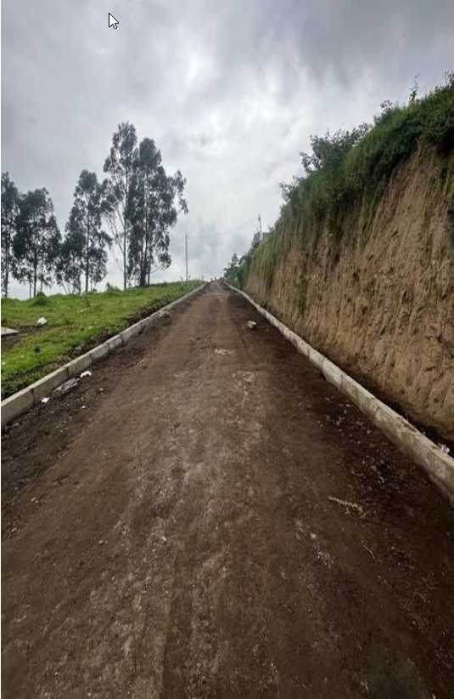 |  | ONTANEDA ALTA | https://maps.app.goo.gl/KDvXodP5BsPQs5TP8
 | LOS CHILLOS | CONOCOTO | CONSTRUCCION DE LOS BORDILLOS QUE DAN ACCESO AL AREA VERDE UBICADA EN EL BARRIO SAN ANDRES PARROQUIA DE CONOCOTO | CONSTRUCCION DE LOS BORDILLOS QUE DAN ACCESO AL AREA VERDE UBICADA EN EL BARRIO SAN ANDRES PARROQUIA DE CONOCOTO | 2024 | 7186.10 | X |  |  | ENTREGADA | 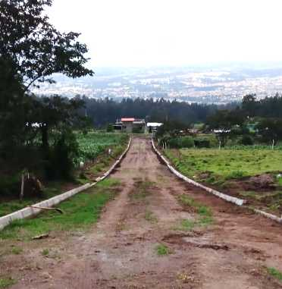 |  | SAN ANDRÉS | https://maps.app.goo.gl/SPsyFCzYrjc4Mhgc6
 | LOS CHILLOS | CONOCOTO | CONSTRUCCION DE LOS BORDILLOS DE LOS PASAJES OE8B, OE8H Y UN TRAMO DE LA ENRIQUEZ GALLO EN EL BARRIO SAN JOSE DE CONOCOTO | CONSTRUCCION DE LOS BORDILLOS DE LOS PASAJES OE8B, OE8H Y UN TRAMO DE LA ENRIQUEZ GALLO EN EL BARRIO SAN JOSE DE CONOCOTO | 2024 | 21249.87 | X |  |  | ENTREGADA | 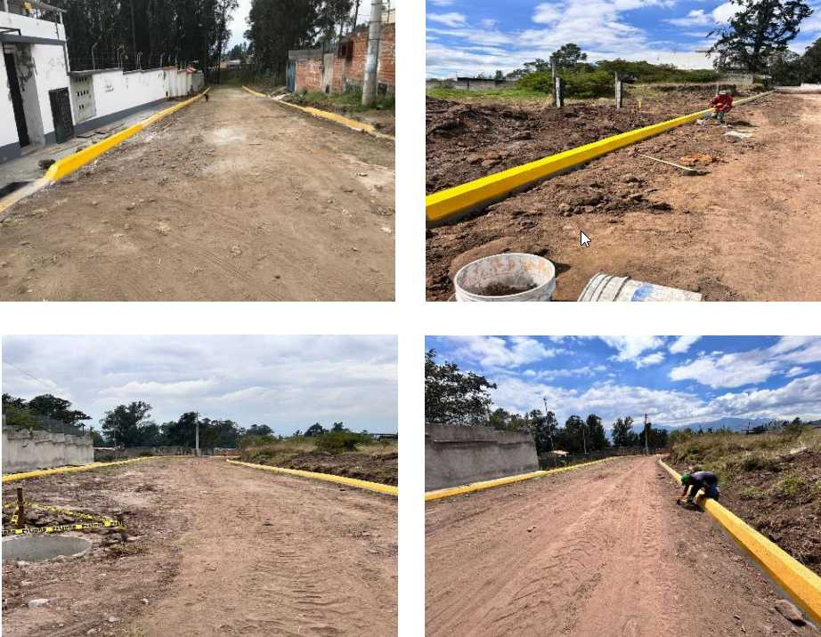 |  | SAN JOSE DE CONOCOTO BAJO - CHAMIZAL | https://maps.app.goo.gl/rj9xzzNBcNQxpkj97
 | LOS CHILLOS | CONOCOTO | CONSTRUCCION DEL ADOQUINADO DEL PASAJE SIN NOMBRE DESDE EL ADOQUINADO EXISTENTE HASTA LA FINALIZACION DEL MISMO BARRIO SAN JOSE BAJO, PARROQUIA CONOCOTO. | CONSTRUCCION DEL ADOQUINADO DEL PASAJE SIN NOMBRE DESDE EL ADOQUINADO EXISTENTE HASTA LA FINALIZACION DEL MISMO BARRIO SAN JOSE BAJO, PARROQUIA CONOCOTO. | 2024 | 12843.08 | X |  |  | ENTREGADA | 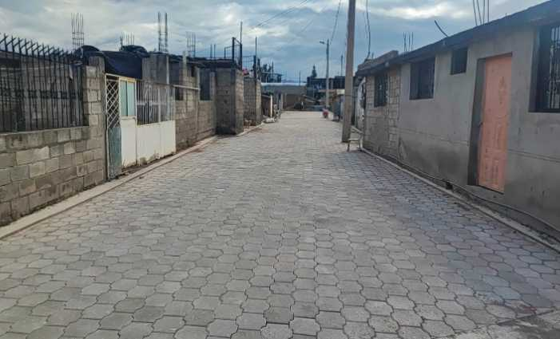 |  | SAN JOSE DE CONOCOTO BAJO | https://maps.app.goo.gl/syHpGFnquHaeJ2rC9
 | LOS CHILLOS | CONOCOTO | CONSTRUCCION DE LA CONTINUACION DEL ADOQUINADO DE LA CALLE FLORES JIJON DESDE EL ADOQUINADO EXISTENTE HASTA LA CALLE VELASQUEZ BARRIO UNION GEOGRAFICA, PARROQUIA CONOCOTO. | CONSTRUCCION DE LA CONTINUACION DEL ADOQUINADO DE LA CALLE FLORES JIJON DESDE EL ADOQUINADO EXISTENTE HASTA LA CALLE VELASQUEZ BARRIO UNION GEOGRAFICA, PARROQUIA CONOCOTO. | 2024 | 27660.82 | X |  |  | ENTREGADA | 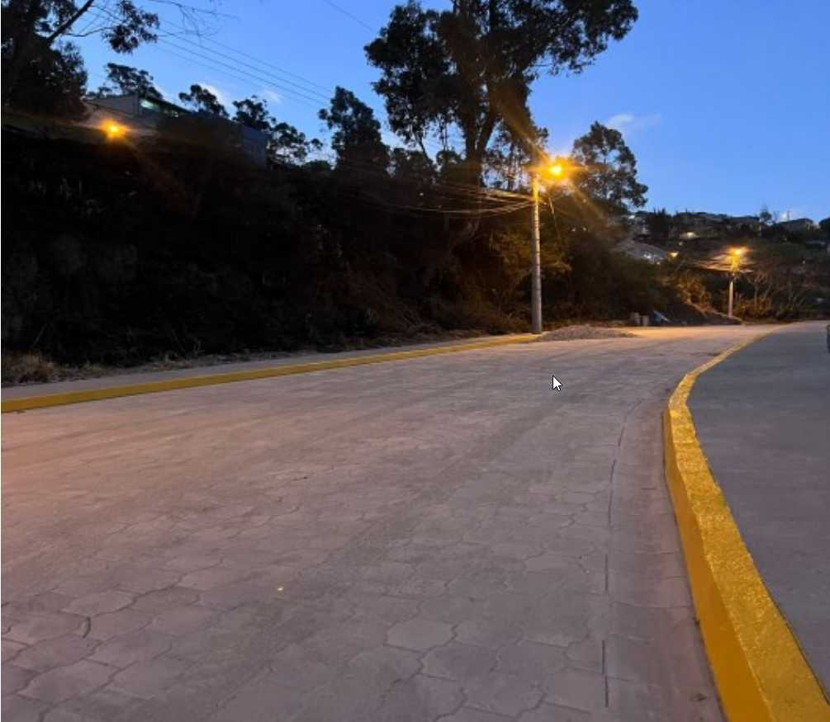 |  | UNION GEOGRAFICA | https://maps.app.goo.gl/427NJNnUHFukXF3z5
 | LOS CHILLOS | CONOCOTO | CONSTRUCCION DE UN TRAMO DE ADOQUINADO Y BORDILLO DE LAS CALLES VICTOR PEÑAHERRERA Y ALFONSO MORA DESDE LA INTERSECCION CON LA CALLE MARIA SANCHEZ HASTA LA CURVA DE RETORNO, BARRIO BALCONES DE ONTANEDA, PARROQUIA CONOCOTO. | CONSTRUCCION DE UN TRAMO DE ADOQUINADO Y BORDILLO DE LAS CALLES VICTOR PEÑAHERRERA Y ALFONSO MORA DESDE LA INTERSECCION CON LA CALLE MARIA SANCHEZ HASTA LA CURVA DE RETORNO, BARRIO BALCONES DE ONTANEDA, PARROQUIA CONOCOTO. | 2024 | 73662.53 | X |  |  | ENTREGADA |  |  | BALCONES DE ONTANEDA | https://maps.app.goo.gl/hBg2nMxv9qMHGoay8
 | LOS CHILLOS | CONOCOTO | CONSTRUCCION DE LOS ADOQUINADO Y BORDILLOS DEL PASAJE ATAHUALPA DESDE LA INTERSECCION CON LA CALLE ISAAC BARRERA HASTA LA FINALIZACION DE LA MISMA, BARRIO LA LUZ, PARROQUIA CONOCOTO. | CONSTRUCCION DE LOS ADOQUINADO Y BORDILLOS DEL PASAJE ATAHUALPA DESDE LA INTERSECCION CON LA CALLE ISAAC BARRERA HASTA LA FINALIZACION DE LA MISMA, BARRIO LA LUZ, PARROQUIA CONOCOTO. | 2024 | 51889.08 | X |  |  | ENTREGADA | 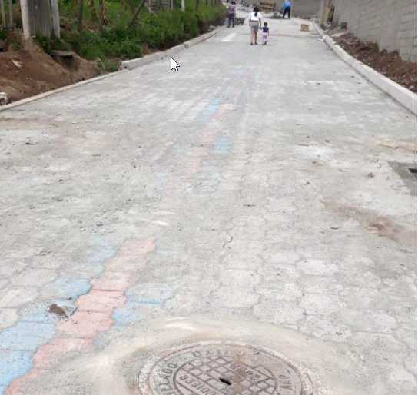 |  | LA LUZ | https://maps.app.goo.gl/RD57aBepK6jJk8xF7
 | LOS CHILLOS | CONOCOTO | CONSTRUCCION DE UN TRAMO DE ADOQUINADO DE LA CALLE JOSE DE OLMOS DESDE LA CALLE G HASTA EL AREA VERDE DEL BARRIO SERVIDORES DE LA SALUD, PARROQUIA CONOCOTO | CONSTRUCCION DE UN TRAMO DE ADOQUINADO DE LA CALLE JOSE DE OLMOS DESDE LA CALLE G HASTA EL AREA VERDE DEL BARRIO SERVIDORES DE LA SALUD, PARROQUIA CONOCOTO | 2024 | 83512.60 | X |  |  | ENTREGADA | 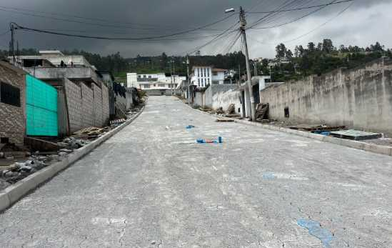 |  | SERVIDORES DE LA SALUD | https://maps.app.goo.gl/qXXBNXjF8J97ypCg8
 | LOS CHILLOS | CONOCOTO | CONSTRUCCION DEL ADOQUINADO DE LA CALLE ANTONIO FRANCISCO DE LA BASTIDA DESDE LA CALLE NELA MARTINEZ HASTA LA CURVA DE RETORNO, BARRIO LOS PINOS SANTO DOMINGO DE CONOCOTO, PARROQUIA CONOCOTO. | CONSTRUCCION DEL ADOQUINADO DE LA CALLE ANTONIO FRANCISCO DE LA BASTIDA DESDE LA CALLE NELA MARTINEZ HASTA LA CURVA DE RETORNO, BARRIO LOS PINOS SANTO DOMINGO DE CONOCOTO, PARROQUIA CONOCOTO. | 2024 | 96019.39 | X |  |  | ENTREGADA | 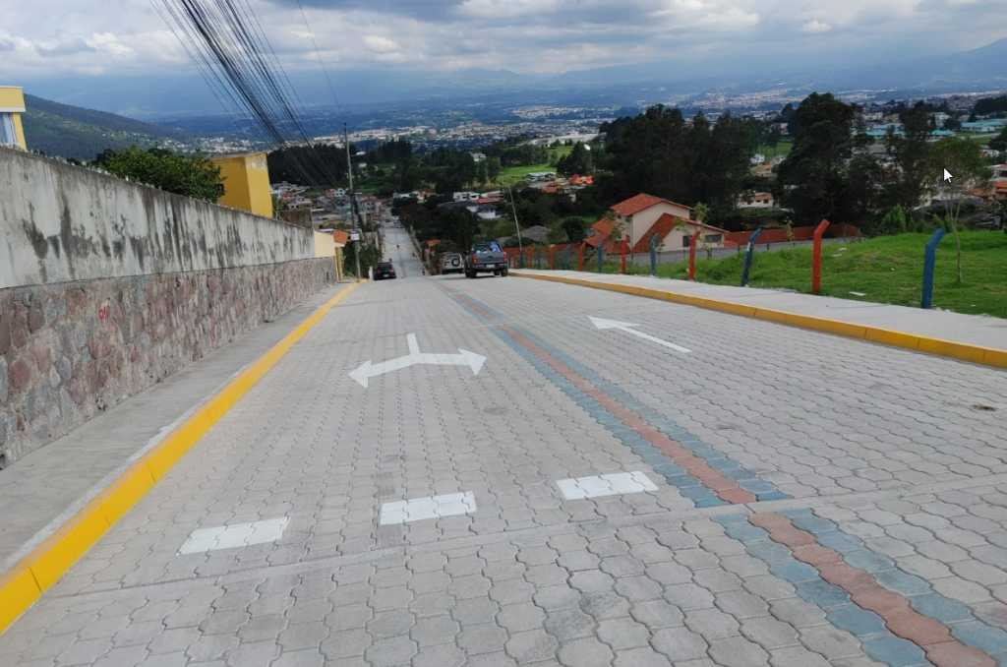 |  | LOS PINOS SANTO DOMINGO DE CONOCOTO | https://maps.app.goo.gl/1ipsC9WDKKyqxxR29
 | LOS CHILLOS | CONOCOTO | CONSTRUCCION DEL ADOQUINADO DE LA CALLE MANABI BARRIO DEAN BAJO DESDE EL PASAJE 1 HASTA EL BORDE DE LA QUEBRADA, PARROQUIA CONOCOTO. | CONSTRUCCION DEL ADOQUINADO DE LA CALLE MANABI BARRIO DEAN BAJO DESDE EL PASAJE 1 HASTA EL BORDE DE LA QUEBRADA, PARROQUIA CONOCOTO. | 2024 | 79083.89 | X |  |  | ENTREGADA | 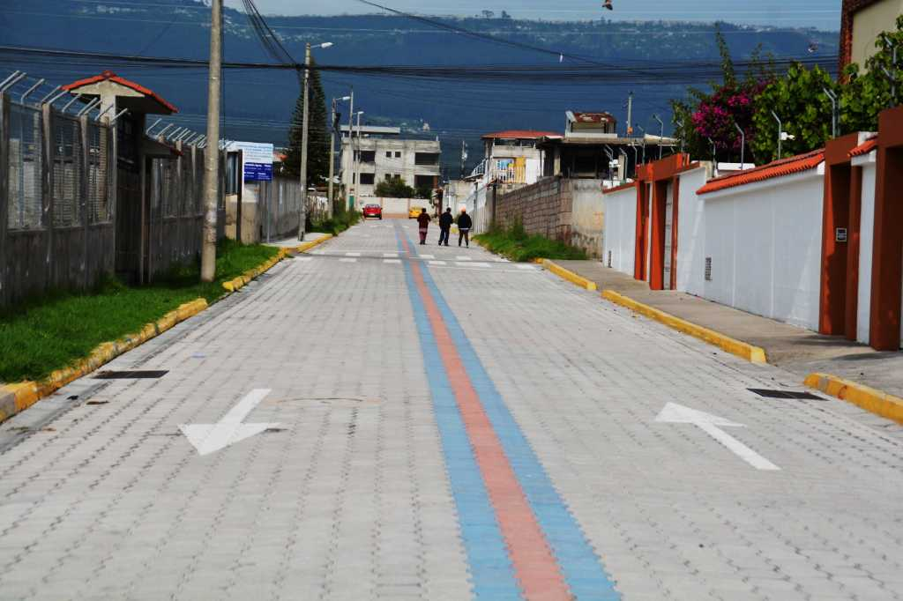 |  | DEAN BAJO | https://maps.app.goo.gl/8yMjpoynADK1x7e46
 | LOS CHILLOS | GUANGOPOLO | ADOQUINADO DE UN TRAMO DE LA CALLE JACINTO JIJON Y CAAMAÑO, PARROQUIA GUANGOPOLO | ADOQUINADO DE UN TRAMO DE LA CALLE JACINTO JIJON Y CAAMAÑO, PARROQUIA GUANGOPOLO | 2024 | 23498.06 | X |  |  | ENTREGADA | 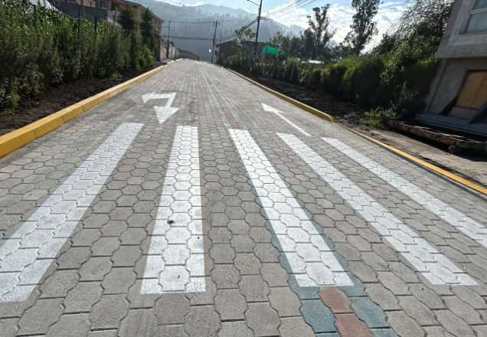 |  | CENTRO DE GUANGOPOLO | https://maps.app.goo.gl/HDywzxxxRhspr2Lk8
 | LOS CHILLOS | ALANGASI | INSTALACION DE JUEGOS INCLUSIVOS POR COGESTION EN EL PREDIO DE LA CASA BARRIAL DEL BARRIO SAN JOSE DE HUAYRALOMA, PARROQUIA ALANGASI | INSTALACION DE JUEGOS INCLUSIVOS POR COGESTION EN EL PREDIO DE LA CASA BARRIAL DEL BARRIO SAN JOSE DE HUAYRALOMA, PARROQUIA ALANGASI | 2024 | 10395.06 | X |  |  | ENTREGADA |  |  | USHIMANA | https://goo.gl/maps/kYBUN1s7nA3MtggUA
14 | LOS CHILLOS | AMAGUAÑA | CONSTRUCCIÓN DE BATERIAS SANITARIAS EN PREDIO MUNICIPAL, BARRIO SANTA ISABEL VISTA HERMOSA, PARROQUIA AMAGUAÑA | CONSTRUCCIÓN DE BATERIAS SANITARIAS EN PREDIO MUNICIPAL, BARRIO SANTA ISABEL VISTA HERMOSA, PARROQUIA AMAGUAÑA | 2024 | 19647.58 | X |  |  | ENTREGADA |  |  | SANTA ISABEL VISTA HERMOSA | https://maps.app.goo.gl/5SboM6QNgRdBUtPP9
15 | LOS CHILLOS | AMAGUAÑA | CONSTRUCCIÓN DE CERRAMIENTO PERIMETRAL DE LA PLAZOLETA DEL BARRIO SANTA ISABEL ANTIGUO Y COLOCACIÓN DE CÉSPED EN LA CANCHA DE INDOR FÚTBOL UBICADA EN LA CALLE PRINCESA QUILAGO, PARROQUIA AMAGUAÑA | CONSTRUCCIÓN DE CERRAMIENTO PERIMETRAL DE LA PLAZOLETA DEL BARRIO SANTA ISABEL ANTIGUO Y COLOCACIÓN DE CÉSPED EN LA CANCHA DE INDOR FÚTBOL UBICADA EN LA CALLE PRINCESA QUILAGO, PARROQUIA AMAGUAÑA | 2024 | 61536.27 | X |  |  | ENTREGADA | 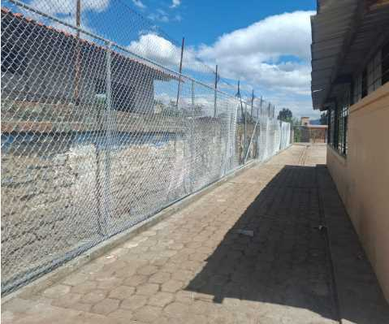 |  | SANTA ISABEL ANTIGUO | https://maps.app.goo.gl/zqkh5o52nYKNaPMp8
16 | LOS CHILLOS | AMAGUAÑA | CONSTRUCCIÓN CANCHAS DE USO MÚLTIPLE EN EL ÁREA VERDE DEL BARRIO NUEVOS HORIZONTES DE AMAGUAÑA, PARROQUIA AMAGUAÑA | CONSTRUCCIÓN CANCHAS DE USO MÚLTIPLE EN EL ÁREA VERDE DEL BARRIO NUEVOS HORIZONTES DE AMAGUAÑA, PARROQUIA AMAGUAÑA | 2024 | 24606.27 | X |  |  | ENTREGADA |  |  | BARRIO NUEVOS HORIZONTES DE AMAGUAÑA | https://maps.app.goo.gl/pSkLSAHE2FQiDDSGA
17 | LOS CHILLOS | AMAGUAÑA | CERRAMIENTO DE LA CASA COMUNAL UBICADA EN LA CALLE FERMIN CASTILLO DE LA COMUNA EL EJIDO, PARROQUIA AMAGUAÑA | CERRAMIENTO DE LA CASA COMUNAL UBICADA EN LA CALLE FERMIN CASTILLO DE LA COMUNA EL EJIDO, PARROQUIA AMAGUAÑA | 2024 | 12603.14 | X |  |  | ENTREGADA | 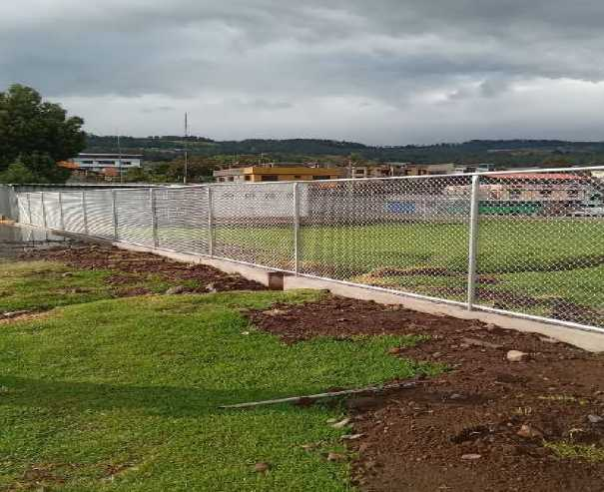 |  | COMUNA EL EJIDO | https://maps.app.goo.gl/36GwLacHVExUGEyx6
 | LOS CHILLOS | CONOCOTO | CONSTRUCCION DEL GRADERIO, VICERA Y CERRAMIENTO DEL AREA COMUNAL DEL BARRIO SANTA ROSA, PARROQUIA CONOCOTO | CONSTRUCCION DEL GRADERIO, VICERA Y CERRAMIENTO DEL AREA COMUNAL DEL BARRIO SANTA ROSA, PARROQUIA CONOCOTO | 2024 | 34529.34 | X |  |  | ENTREGADA |  |  | SANTA ROSA | https://maps.app.goo.gl/Z4KUyDr42YRR1DMi9
 | LOS CHILLOS | CONOCOTO | CONSTRUCCION DE LA CANCHA DE USO MULTIPLE EN EL AREA COMUNAL COLINDANTE A LA CALLE HERMANO MIGUEL, BARRIO SAN JOSE DE LA SALLE, PARROQUIA CONOCOTO | CONSTRUCCION DE LA CANCHA DE USO MULTIPLE EN EL AREA COMUNAL COLINDANTE A LA CALLE HERMANO MIGUEL, BARRIO SAN JOSE DE LA SALLE, PARROQUIA CONOCOTO | 2024 | 36257.48 | X |  |  | ENTREGADA | 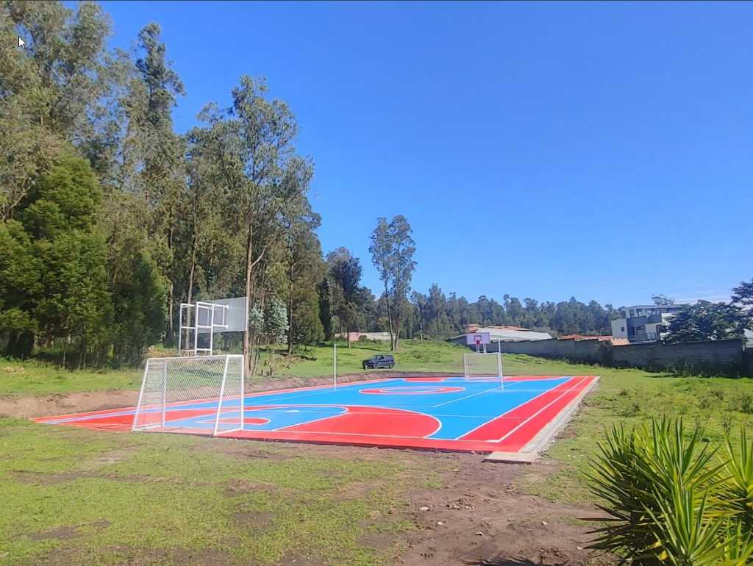 |  | SAN JOSE DE LA SALLE | https://maps.app.goo.gl/c7Fbeev6ERTVKCtW9
 | LOS CHILLOS | CONOCOTO | IMPLEMENTACION DE EQUIPAMIENTO URBANO, CANCHA DE FUTBOL Y READECUACION EN EL AREA COMUNAL DEL BARRIO DEAN BAJO EN LAS CALLES CORDOBA GALARZA Y GALAPAGOS, PARROQUIA CONOCOTO | IMPLEMENTACION DE EQUIPAMIENTO URBANO, CANCHA DE FUTBOL Y READECUACION EN EL AREA COMUNAL DEL BARRIO DEAN BAJO EN LAS CALLES CORDOBA GALARZA Y GALAPAGOS, PARROQUIA CONOCOTO | 2024 | 68168.13 | X |  |  | ENTREGADA | 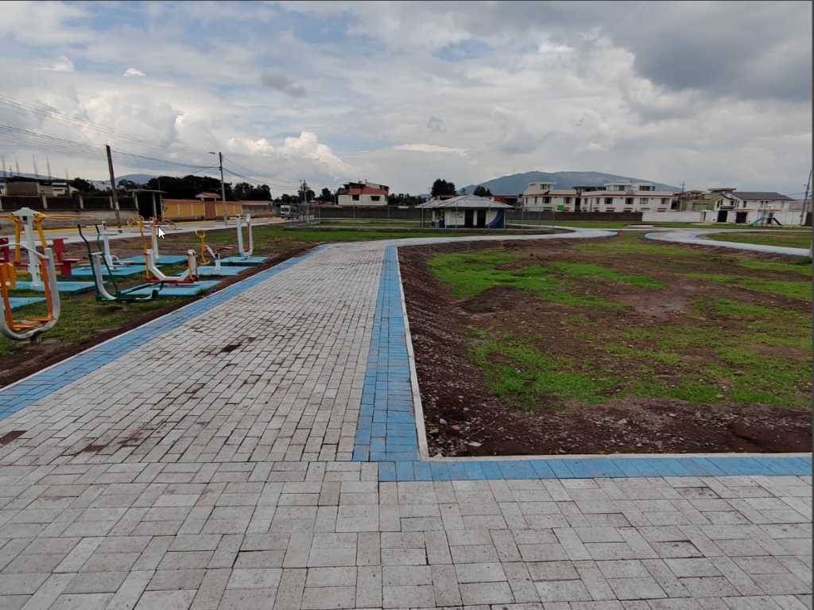 |  | LA SALLE 2 | https://maps.app.goo.gl/ZmGkFxULytJqg5JD7
 | LOS CHILLOS | GUANGOPOLO | CONSTRUCCIÓN DE CASA COMUNAL SORIALOMA, PARROQUIA GUANGOPOLO | CONSTRUCCIÓN DE CASA COMUNAL SORIALOMA, PARROQUIA GUANGOPOLO | 2024 | 82228.40 | X |  |  | ENTREGADA | 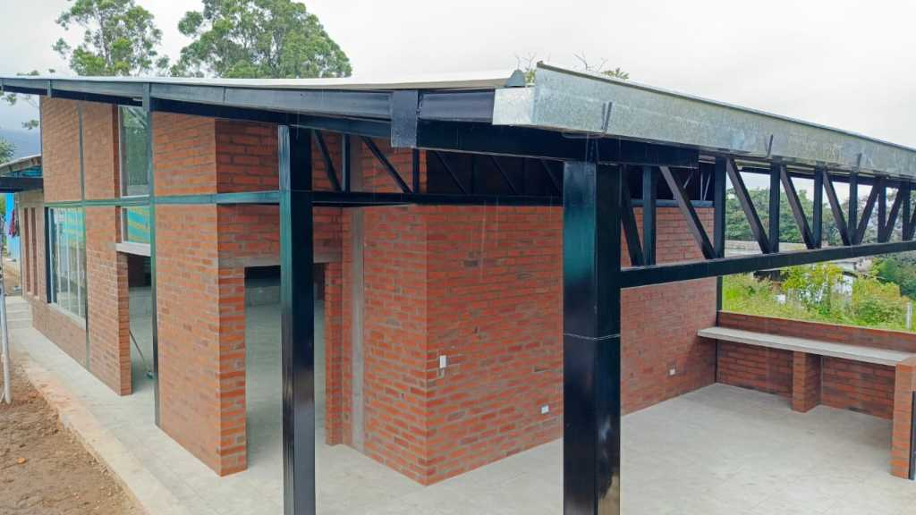 |  | COMUNA SORIA-LOMA | https://maps.app.goo.gl/rTLh1m4mehFTvHuR8
 | LOS CHILLOS | GUANGOPOLO | CONSTRUCCIÓN DE UN PATIO DE COMIDAS EN EL ESTADIO DE FUTBOL DE LA COMUNIDAD, PARROQUIA GUANGOPOLO | CONSTRUCCIÓN DE UN PATIO DE COMIDAS EN EL ESTADIO DE FUTBOL DE LA COMUNIDAD, PARROQUIA GUANGOPOLO | 2024 | 36504.10 | X |  |  | ENTREGADA | 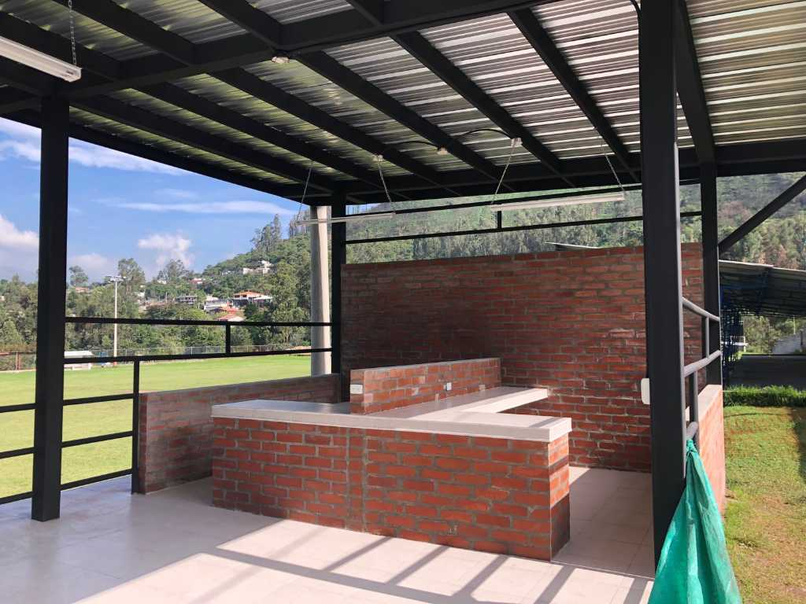 |  | COMUNIDAD ANCESTRAL LATOGLLA | https://maps.app.goo.gl/h8tgALw19TcRhvuL8
 | LOS CHILLOS | LA MERCED | CONSTRUCCION DE UNA CASA BARRIAL EN EL PREDIO 594752 UBICADAEN LAS CALLES SANTA MARIA Y CESAR CHIRIBOGA, BARRIO CURIQUINGUE, PARROQUIA LA MERCED. | CONSTRUCCION DE UNA CASA BARRIAL EN EL PREDIO 594752 UBICADAEN LAS CALLES SANTA MARIA Y CESAR CHIRIBOGA, BARRIO CURIQUINGUE, PARROQUIA LA MERCED. | 2024 | 66946.91 | X |  |  | ENTREGADA | 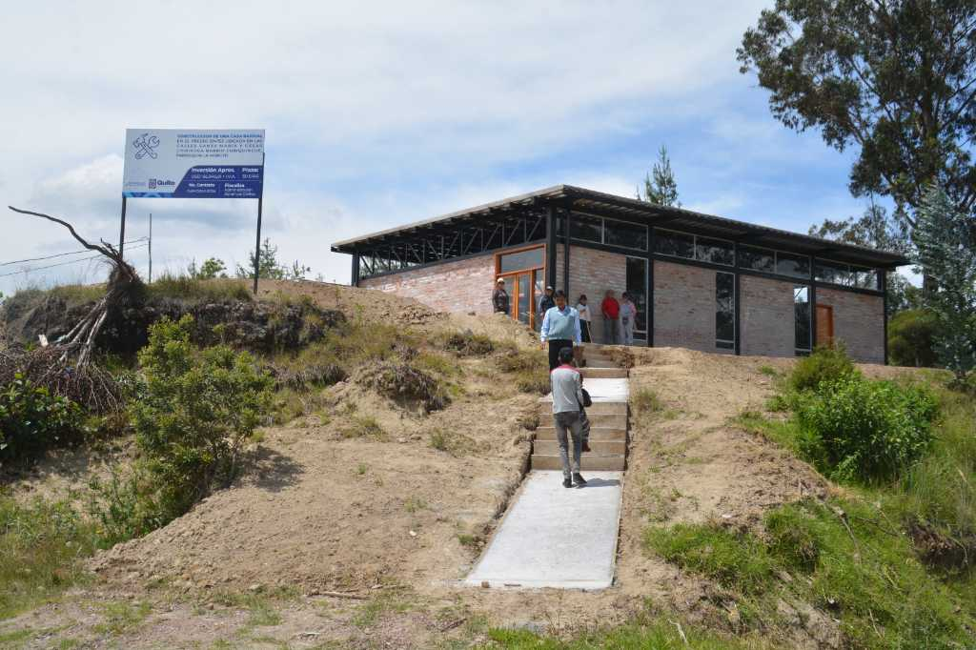 |  | CURIQUINGUE | https://maps.app.goo.gl/UYFDVKBpP7RyPRga6
 | LOS CHILLOS | LA MERCED | INTERVENCION DE LA QUINTA ETAPA DE LA CASA SOMOS MULTIGENERACIONAL LA MERCED UBICADA EN LA 25 DE MARZO, BARRIO CENTRAL, PARROQUIA LA MERCED. | INTERVENCION DE LA QUINTA ETAPA DE LA CASA SOMOS MULTIGENERACIONAL LA MERCED UBICADA EN LA 25 DE MARZO, BARRIO CENTRAL, PARROQUIA LA MERCED. | 2024 | 0.00 | X |  |  | ENTREGADA |  | ARRASTRE A 2025 | BARRIO CENTRAL | https://maps.app.goo.gl/qkeT4qWGTjxfAgie6
 | LOS CHILLOS | LA MERCED | INTERVENCIÓN INFRAESTRUCTURA DE LA FERIA GASTRONÓMICA UBICADA EN LA AVENIDA ILALO Y CALLE 3 DE MAYO, BARRIO SAN FRANCISCO, PARROQUIA LA MERCED | INTERVENCIÓN INFRAESTRUCTURA DE LA FERIA GASTRONÓMICA UBICADA EN LA AVENIDA ILALO Y CALLE 3 DE MAYO, BARRIO SAN FRANCISCO, PARROQUIA LA MERCED | 2024 | 49977.50 | X |  |  | ENTREGADA | 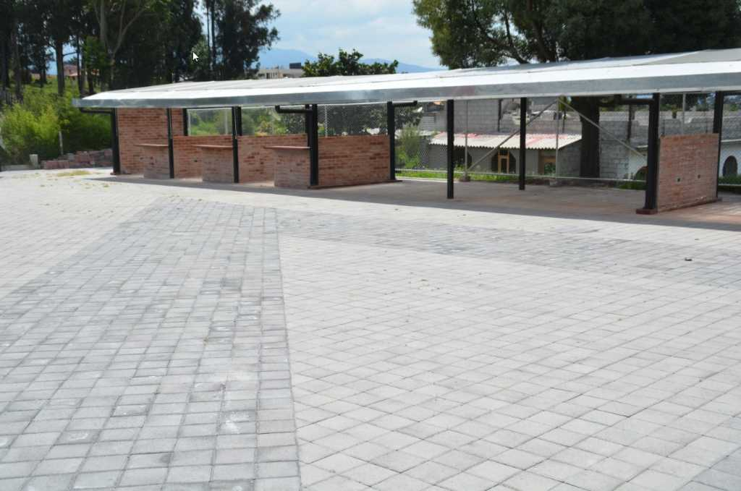 |  | LAS VILLAS | https://maps.app.goo.gl/914d9xCwtzBwjtnTA
 | LOS CHILLOS | LA MERCED | CONSTRUCCION DE UNA CASA BARRIAL UBICADO EN EL PREDIO 776336, CALLE JORDAN, BARRIO EL VERGEL, PARROQUIA LA MERCED | CONSTRUCCION DE UNA CASA BARRIAL UBICADO EN EL PREDIO 776336, CALLE JORDAN, BARRIO EL VERGEL, PARROQUIA LA MERCED | 2024 | 53454.29 | X |  |  | ENTREGADA | 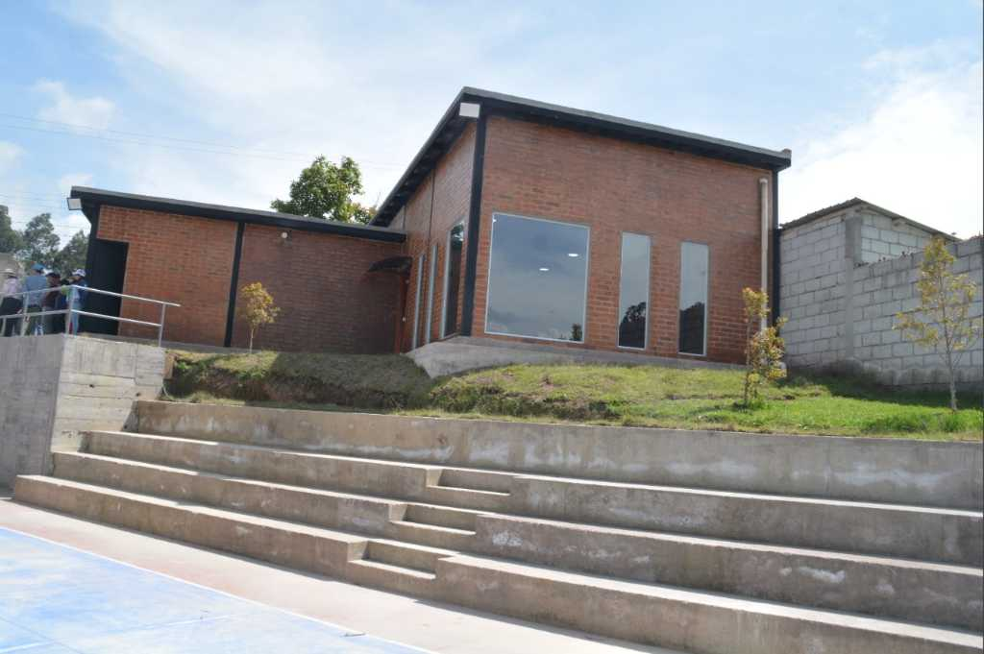 |  | EL VERGEL | https://maps.app.goo.gl/NHi7f7WVLkmA3W5PA
 | LOS CHILLOS | CONOCOTO | CONSTRUCCION DE CANCHA DEPORTIVA EN PREDIO MUNICIPAL DEL BARRIO PICHINCHA, PARROQUIA CONOCOTO. | CONSTRUCCION DE CANCHA DEPORTIVA EN PREDIO MUNICIPAL DEL BARRIO PICHINCHA, PARROQUIA CONOCOTO. | 2024 | 98420.85 | X |  |  | ENTREGADA | 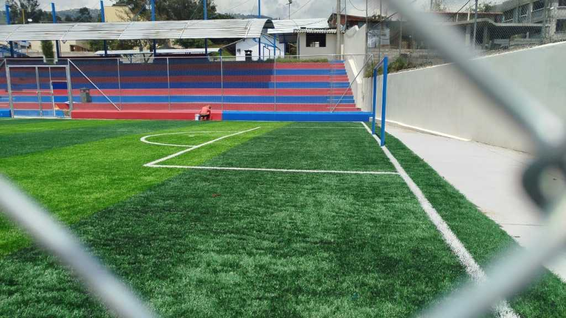 |  | PICHINCHA | https://maps.app.goo.gl/3nrz2E9hpv6mu24Q7
18 | LOS CHILLOS | AMAGUAÑA | INTERVENCIÓN EN PREDIO MUNICIPAL EN BARRIO TENA QUE SE ENCUENTRA UBICADO EN LAS CALLES PANZALEO Y HUANCAVILCA, BARRIO TEMA, PARROQUIA AMAGUAÑA. | INTERVENCIÓN EN PREDIO MUNICIPAL EN BARRIO TENA QUE SE ENCUENTRA UBICADO EN LAS CALLES PANZALEO Y HUANCAVILCA, BARRIO TEMA, PARROQUIA AMAGUAÑA. | 2024 | 47709.88 | X |  |  | ENTREGADA |  |  | TENA | https://maps.app.goo.gl/wuRoo86Yf3U1QPD88
 | LOS CHILLOS | GUANGOPOLO | CONSTRUCCION DE MIRADOR ECOLÓGICO SECTOR SINGAFILO - COMUNA SORIALOMA PARROQUIA GUANGOPOLO | CONSTRUCCION DE MIRADOR ECOLÓGICO SECTOR SINGAFILO - COMUNA SORIALOMA PARROQUIA GUANGOPOLO | 2024 | 23951.76 | X |  |  | ENTREGADA | 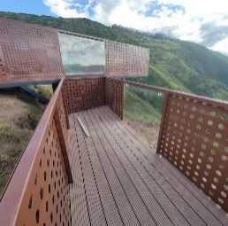 |  | COMUNA SORIA-LOMA | https://maps.app.goo.gl/BZT5AgF3h8J1DDCi6
 | LOS CHILLOS | CONOCOTO | INTERVENCION EN PREDIO MUNICPAL DEL BARRIO PARAISO DE LOS PINOS, PARROQUIA CONOCOTO. | INTERVENCION EN PREDIO MUNICPAL DEL BARRIO PARAISO DE LOS PINOS, PARROQUIA CONOCOTO. | 2024 | 39631.39 | X |  |  | ENTREGADA |  |  | PARAISO DE LOS PINOS | https://maps.app.goo.gl/pjh4Hv4hK3eV4WBt5
 | LOS CHILLOS | CONOCOTO | CONSTRUCCIÓN DE ACERAS DE SEGUNDA ETAPA DE AREA COMUNAL DEL BARRIO SAN JOSE DE LA SALLE EN LA CALLE HERMANO MIGUEL PARROQUIA CONOCOTO | CONSTRUCCIÓN DE ACERAS DE SEGUNDA ETAPA DE AREA COMUNAL DEL BARRIO SAN JOSE DE LA SALLE EN LA CALLE HERMANO MIGUEL PARROQUIA CONOCOTO | 2024 | 2799.69 | X |  |  | ENTREGADA |  |  | san jose de la salle | https://maps.app.goo.gl/8xMqXyasgm4ayVbdA
19 | LOS CHILLOS | AMAGUAÑA | ASFALTADO DE UN TRAMO DE LA CALLE RIO NAPO DESDE LA CALLE ABDON CALDERON HACIA EL NORESTE , SECTOR MIRANDA, PARROQUIA AMAGUAÑA. | ASFALTADO DE UN TRAMO DE LA CALLE RIO NAPO DESDE LA CALLE ABDON CALDERON HACIA EL NORESTE , SECTOR MIRANDA, PARROQUIA AMAGUAÑA. | 2024 | 117489.66 | X |  |  | ENTREGADA | 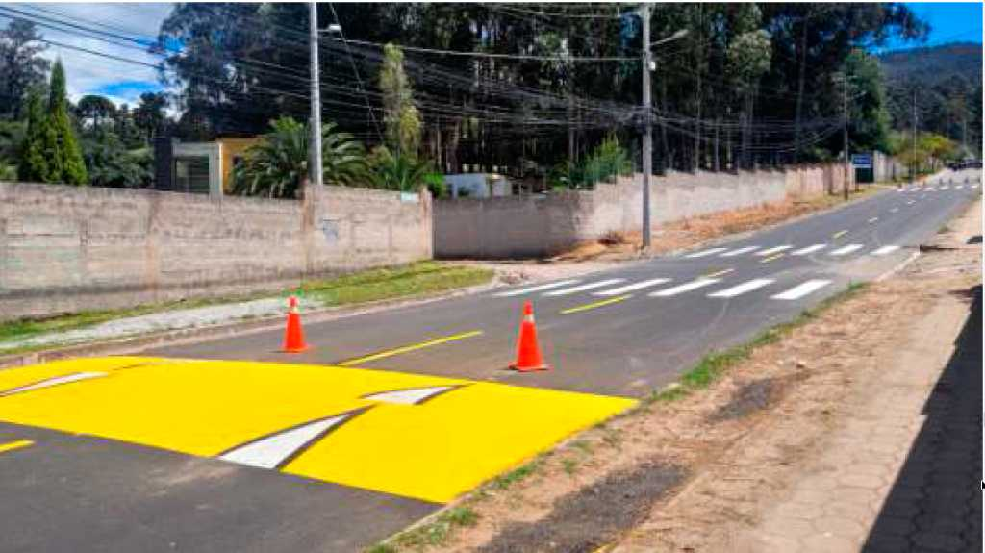 |  | MIRANDA | https://maps.app.goo.gl/SPDsNKAotNBcPAjQA
 | LOS CHILLOS | CONOCOTO | CONSTRUCCION DE ADOQUINADO DE UN TRAMO DE LA CALLE ANTONIO FLORES JIJON, PARROQUIA CONOCOTO. | CONSTRUCCION DE ADOQUINADO DE UN TRAMO DE LA CALLE ANTONIO FLORES JIJON, PARROQUIA CONOCOTO. | 2024 | 32920.38 | X |  |  | ENTREGADA | 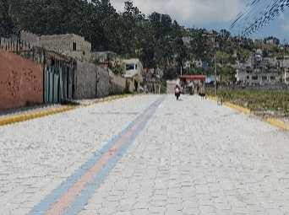 |  | SANTA TERITA ALTA | https://maps.app.goo.gl/NAtFfa3hf2CJrXqC9
 | LOS CHILLOS | ALANGASI | INTERVENCIÓN EN PUENTE DE LA QUEBRADA ANGAMARCA DEL BARRIO ANGAMARCA - PARROQUIA ALANGASI | INTERVENCIÓN EN PUENTE DE LA QUEBRADA ANGAMARCA DEL BARRIO ANGAMARCA - PARROQUIA ALANGASI | 2024 | 17866.07 | X |  |  | ENTREGADA |  |  | ANGAMARCA | https://maps.app.goo.gl/c5FxV7r7bySGRddQ7
 | LOS CHILLOS | CONOCOTO | ADOQUINADO DE LA CALLE GRACIELA AYERVE, BARRIO LA ARMENIA, PARROQUIA CONOCOTO. | ADOQUINADO DE LA CALLE GRACIELA AYERVE, BARRIO LA ARMENIA, PARROQUIA CONOCOTO. | 2024 | 63692.65 | X |  |  | ENTREGADA |  |  | LA ARMENIA | https://maps.app.goo.gl/q67vx1vgWBhjBaR19
 | LOS CHILLOS | ALANGASI | ADOQUINADO DE LA CALLE EL BELEN, INGRESO A EL MIRADOR DEL TINGO, PARROQUIA ALANGASI. | ADOQUINADO DE LA CALLE EL BELEN, INGRESO A EL MIRADOR DEL TINGO, PARROQUIA ALANGASI. | 2024 | 89986.89 | X |  |  | ENTREGADA |  |  | EL TINGO | https://maps.app.goo.gl/Giv3kw4jcbYLHC376
20 | LOS CHILLOS | AMAGUAÑA | ADOQUINADO DE LA CALLE CORDOBEZ, BARRIO TENA, PARROQUIA AMAGUAÑA. | ADOQUINADO DE LA CALLE CORDOBEZ, BARRIO TENA, PARROQUIA AMAGUAÑA. | 2024 | 52801.75 | X |  |  | ENTREGADA |  |  | TENA | https://maps.app.goo.gl/QntEp5su8aWs354L6
 | LOS CHILLOS | CONOCOTO | ESCALINATA A CONTINUACION DE LA CALLE JORGE ENDARA CROW, BARRIO ALAMOS, PARROQUIA CONOCOTO. | ESCALINATA A CONTINUACION DE LA CALLE JORGE ENDARA CROW, BARRIO ALAMOS, PARROQUIA CONOCOTO. | 2024 | 54999.61 | X |  |  | ENTREGADA |  |  | LOS ALAMOS | https://maps.app.goo.gl/FRqatRApm8m6o4vdA
 | LOS CHILLOS | PINTAG | ASFALTADO DE LA VIA PRINCIPAL DEL BARRIO SAN ELIAS, PARROQUIA PINTAG. | ASFALTADO DE LA VIA PRINCIPAL DEL BARRIO SAN ELIAS, PARROQUIA PINTAG. | 2024 | 0.00 | X |  |  | ENTREGADA |  | ARRASTRE A 2025 | CHACHIL | https://maps.app.goo.gl/xD9dem8ZhhQmfBtJ8
 | LOS CHILLOS | ALANGASI | ADOQUINADO Y BORDILLOS DE UN TRAMO DE LA CALLE FRANCISCO GONZALES SUAREZ, DESDE LA CALLE JUAN PIO II, BARRIO CARLOS MARIA DE LA TORRE. | ADOQUINADO Y BORDILLOS DE UN TRAMO DE LA CALLE FRANCISCO GONZALES SUAREZ, DESDE LA CALLE JUAN PIO II, BARRIO CARLOS MARIA DE LA TORRE. | 2024 | 78674.33 | X |  |  | ENTREGADA |  |  | CARLOS MARIA DE LA TORRE | https://maps.app.goo.gl/Q3ieTQ64TYWqVpYg7
 | LOS CHILLOS | PINTAG | CONVENIO PARA MEJORAMIENTO VIAL CON ASFALTO DE LA CALLE MARQUESA DE SOLANDA DESDE LA VIA SINCHOLAGUA HACIA EL OESTE, SECTOR QUILAC, BARRIO CENTRAL, PARROQUIA PINTAG. | CONVENIO PARA MEJORAMIENTO VIAL CON ASFALTO DE LA CALLE MARQUESA DE SOLANDA DESDE LA VIA SINCHOLAGUA HACIA EL OESTE, SECTOR QUILAC, BARRIO CENTRAL, PARROQUIA PINTAG. | 2024 | 67772.03 |  | X |  | ENTREGADA |  |  | CENTRAL SECTOR QUILAC | https://goo.gl/maps/U8Fqs9QAfz3XscuP9
 | LOS CHILLOS | PINTAG | CONVENIO PARA MEJORAMIENTO VIAL CON ASFALTO EN CALIENTE DE LA VÍA CALLE PAJONAL DESDE LA CALLE MARISCAL SUCRE HASTA PARTE DE LA VÍA PAJONAL, UBICADO EN EL BARRIO YURAC ALTO, PARROQUIA DE PINTAG | CONVENIO PARA MEJORAMIENTO VIAL CON ASFALTO EN CALIENTE DE LA VÍA CALLE PAJONAL DESDE LA CALLE MARISCAL SUCRE HASTA PARTE DE LA VÍA PAJONAL, UBICADO EN EL BARRIO YURAC ALTO, PARROQUIA DE PINTAG | 2024 | 48156.16 |  | X |  | ENTREGADA |  |  | YURAC | https://goo.gl/maps/NZQLftLpBAHefuZq8
 | LOS CHILLOS | PINTAG | CONVENIO PARA MEJORAMIENTO VIAL CON ASFALTO EN CALIENTE DESDE LA UNIÓN DE VILLEGAS ALTO,NUEVA ESPERANZA Y SANTA ANITA HASTA CALLE CASHALOMA VIA AL MARCO, UBICADA EN EL BARRIO CALLEJON PUNGO-TOLONTAG, PARROQUIA DE PINTAG | CONVENIO PARA MEJORAMIENTO VIAL CON ASFALTO EN CALIENTE DESDE LA UNIÓN DE VILLEGAS ALTO,NUEVA ESPERANZA Y SANTA ANITA HASTA CALLE CASHALOMA VIA AL MARCO, UBICADA EN EL BARRIO CALLEJON PUNGO-TOLONTAG, PARROQUIA DE PINTAG | 2024 | 39137.16 |  | X |  | ENTREGADA |  |  | CALLEJON PUNGO - TOLONTAG | https://goo.gl/maps/i2DsUd9c75WQTgQX9
 | LOS CHILLOS | PINTAG | CONVENIO PARA MEJORAMIENTO VIAL CON ASFALTO EN CALIENTE DE LA VÍA CALLE PRINCIPAL SECTOR EL MIRADOR DESDE EL INFOCENTRO EL MARCO PICHINCHA HASTA LA UNION CON LA COMUNIDAD EL INGA, UBICADA EN EL BARRIO MIRADOR EL MARCO, PARROQUIA DE PINTAG. | CONVENIO PARA MEJORAMIENTO VIAL CON ASFALTO EN CALIENTE DE LA VÍA CALLE PRINCIPAL SECTOR EL MIRADOR DESDE EL INFOCENTRO EL MARCO PICHINCHA HASTA LA UNION CON LA COMUNIDAD EL INGA, UBICADA EN EL BARRIO MIRADOR EL MARCO, PARROQUIA DE PINTAG. | 2024 | 26969.17 |  | X |  | ENTREGADA |  |  | MIRADOR EL MARCO | https://goo.gl/maps/FjMHkKQmXye6qRvf6
 | LOS CHILLOS | PINTAG | CONVENIO PARA MEJORAMIENTO VIAL CON ASFALTO EN CALIENTE DESDE LA ESCUELA JUAN MONTALVO HASTA EL SECTOR DE CHAUPISANGA, UBICADA EN EL BARRIO UBILUS, PARROQUIA DE PINTA | CONVENIO PARA MEJORAMIENTO VIAL CON ASFALTO EN CALIENTE DESDE LA ESCUELA JUAN MONTALVO HASTA EL SECTOR DE CHAUPISANGA, UBICADA EN EL BARRIO UBILUS, PARROQUIA DE PINTA | 2024 | 37314.40 |  | X |  | ENTREGADA |  |  | UBILLUS | https://goo.gl/maps/t6gnTgwZjCnt1yxF8
 | LOS CHILLOS | PINTAG | CONVENIO PARA MEJORAMIENTO VIAL CON ASFALTO EN CALIENTE DE LAS VÍAS SOLICITADAS DESDE CALLE SAN MARTIN HASTA TRANSVERSALES CALLE SAN JERONIMO, CALLE SAN LUIS, CALLE SAN MATEO Y CALLE SAN JOSE, UBICADA EN EL BARRIO SANTA INES, PARROQUIA DE PINTAG | CONVENIO PARA MEJORAMIENTO VIAL CON ASFALTO EN CALIENTE DE LAS VÍAS SOLICITADAS DESDE CALLE SAN MARTIN HASTA TRANSVERSALES CALLE SAN JERONIMO, CALLE SAN LUIS, CALLE SAN MATEO Y CALLE SAN JOSE, UBICADA EN EL BARRIO SANTA INES, PARROQUIA DE PINTAG | 2024 | 16996.77 |  | X |  | ENTREGADA |  |  | SANTA INES | https://goo.gl/maps/iHjiYgKGTexntTQH7
 | LOS CHILLOS | PINTAG | CONVENIO PARA MEJORAMIENTO VIAL CON ASFALTO EN CALIENTE DESDE EL INFROSO DE LA CALLE MACAS HASTA CALLE PRINCIPAL LUZ DEL VALLE, UBICADA EN EL BARRIO LUZ DEL VALLE, PARROQUIA DE PINTAG | CONVENIO PARA MEJORAMIENTO VIAL CON ASFALTO EN CALIENTE DESDE EL INFROSO DE LA CALLE MACAS HASTA CALLE PRINCIPAL LUZ DEL VALLE, UBICADA EN EL BARRIO LUZ DEL VALLE, PARROQUIA DE PINTAG | 2024 | 92554.32 |  | X |  | ENTREGADA |  |  | LUZ DEL VALLE | https://goo.gl/maps/BJZnQ17YcxwkLnz27
 | LOS CHILLOS | PINTAG | CONVENIO PARA MEJORAMIENTO VIAL CON ASFALTO CALIENTE DE LAS VIAS CALLE L, CALLE G, CALLE I, CALLE A Y CALLE N DESDE ENTRADA AL ARCO HASTA CALLE G Y CALLE A, UBICADO EN EL BARRIO SANTA TERESA, PARROQUIA DE PINTAG | CONVENIO PARA MEJORAMIENTO VIAL CON ASFALTO CALIENTE DE LAS VIAS CALLE L, CALLE G, CALLE I, CALLE A Y CALLE N DESDE ENTRADA AL ARCO HASTA CALLE G Y CALLE A, UBICADO EN EL BARRIO SANTA TERESA, PARROQUIA DE PINTAG | 2024 | 61114.35 |  | X |  | ENTREGADA |  |  | SANTA TERESA | https://goo.gl/maps/eEkkEUSieWUk8peH6
 | LOS CHILLOS | ALANGASI | Construcción de casa comunal en predio municipal del barrio la concepción, parroquia Alangasi | Construcción de casa comunal en predio municipal del barrio la concepción, parroquia Alangasi | 2025 | 25464.57 | X |  |  | ENTREGADA |  | 42404.88 | LA CONCEPCION | https://maps.app.goo.gl/Jfah2qzGSuMom4m38
 | LOS CHILLOS | ALANGASI | REEMPEDRADO DE UN TRAMO DE LA CALLE OE8E, DESDE LA AV. ILALÓ HACIA EL PUENTE, SECTOR EL EDÉN DE ANGAMARCA, PARROQUIA ALANGASÍ | REEMPEDRADO DE UN TRAMO DE LA CALLE OE8E, DESDE LA AV. ILALÓ HACIA EL PUENTE, SECTOR EL EDÉN DE ANGAMARCA, PARROQUIA ALANGASÍ | 2025 | 27268.97 |  | X |  | ENTREGADA |  |  | EL EDEN DE ANGAMARCA | https://maps.app.goo.gl/zjxnHsutzNPDVpyM8
 | LOS CHILLOS | ALANGASI | Adoquinado de la calle s1c desde la calle francisco gonzalez suarez hacia el fin de la calle s1c,barrio carlos maria de la torre, parroquia alangasí. | Adoquinado de la calle s1c desde la calle francisco gonzalez suarez hacia el fin de la calle s1c,barrio carlos maria de la torre, parroquia alangasí. | 2025 | 49118.83 |  | X |  | ENTREGADA |  |  | CARLOS MARIA DE LA TORRE | https://maps.app.goo.gl/zjxnHsutzNPDVpyM8
 | LOS CHILLOS | ALANGASI | Adoquinado y bordillos de un tramo de la calle los cometas desde el adoquinado existente hacia la calle cruz del sur, barrio mirasierra, parroquia alangasí. | Adoquinado y bordillos de un tramo de la calle los cometas desde el adoquinado existente hacia la calle cruz del sur, barrio mirasierra, parroquia alangasí. | 2025 | 19423.41 |  | X |  | ENTREGADA |  |  | MIRASIERRA | https://maps.app.goo.gl/LoDdP77dfvpFhbHy6
 | LOS CHILLOS | ALANGASI | Adoquinado de la calle s7d desde la curva de retorno de la calle e5a hacia la curva de retorno de la calle s7d,sector san eduardo, parroquia alangasí. | Adoquinado de la calle s7d desde la curva de retorno de la calle e5a hacia la curva de retorno de la calle s7d,sector san eduardo, parroquia alangasí. | 2025 | 50775.88 |  | X |  | ENTREGADA |  |  | SAN EDUARDO | https://maps.app.goo.gl/YgMumzDAfD5fGMR57
 | LOS CHILLOS | ALANGASI | ADOQUINADO DE LA CALLE JOSÉ MARÍA VELASCO IBARRA, DESDE EL ADOQUINADO EXISTENTE HACIA LA CALLE DR. CARLOS JULIO AROSEMENA, BARRIO USHIMANA, PARROQUIA ALANGASÍ. | ADOQUINADO DE LA CALLE JOSÉ MARÍA VELASCO IBARRA, DESDE EL ADOQUINADO EXISTENTE HACIA LA CALLE DR. CARLOS JULIO AROSEMENA, BARRIO USHIMANA, PARROQUIA ALANGASÍ. | 2025 | 11219.53 |  | X |  | ENTREGADA |  |  | USHIMANA | https://maps.app.goo.gl/hpdqRm6qjEShusjE6
 | LOS CHILLOS | ALANGASI | ADOQUINADO, BORDILLOS DEL PASAJE OE9C DESDE LA CALLE PUERTO RICO HACIA EL FINAL DEL PASAJE, BARRIO SAN CARLOS, PARROQUIA ALANGASÍ. | ADOQUINADO, BORDILLOS DEL PASAJE OE9C DESDE LA CALLE PUERTO RICO HACIA EL FINAL DEL PASAJE, BARRIO SAN CARLOS, PARROQUIA ALANGASÍ. | 2025 | 21750.92 |  | X |  |  ENTREGADA |  |  | SAN CARLOS | https://maps.app.goo.gl/fnyCTB9AAAnATAfN6
 | LOS CHILLOS | ALANGASI | ADOQUINADO DEL PASAJE OE9H, DESDE LA CALLE ARGENTINA HACIA EL FIN DEL PASAJE, BARRIO SAN CARLOS, PARROQUIA ALANGASÍ. | ADOQUINADO DEL PASAJE OE9H, DESDE LA CALLE ARGENTINA HACIA EL FIN DEL PASAJE, BARRIO SAN CARLOS, PARROQUIA ALANGASÍ. | 2025 | 15225.44 |  | X |  | ENTREGADA |  |  | SAN CARLOS | https://maps.app.goo.gl/fnyCTB9AAAnATAfN6
21 | LOS CHILLOS | AMAGUAÑA | Continuación de la construcción de la casa comunal del Barrio San José, Parroquia Amaguaña | Continuación de la construcción de la casa comunal del Barrio San José, Parroquia Amaguaña | 2025 | $69,999.92 | X |  |  | ENTREGADA |  |  | SAN JOSÉ | https://maps.app.goo.gl/A4zJTx37KRrpNf1C7
22 | LOS CHILLOS | AMAGUAÑA | Construcción de area comunal recreativa y deportiva en el predio municipal1303757, Barrio el Blanqueado, parroquia Amaguaña | Construcción de area comunal recreativa y deportiva en el predio municipal1303757, Barrio el Blanqueado, parroquia Amaguaña | 2025 | $39,329.88 |  | X |  | ENTREGADA |  |  | EL BLANQUEADO | https://maps.app.goo.gl/QSqCzJLSZ9iWDmaaA
23 | LOS CHILLOS | AMAGUAÑA | Adoquinado de un tramo de la Calle Joaquin Gallegos desde la calle nela martinez hacia la calle ricardo alvarez barrio el rosario, parroquia Amaguaña | Adoquinado de un tramo de la Calle Joaquin Gallegos desde la calle nela martinez hacia la calle ricardo alvarez barrio el rosario, parroquia Amaguaña | 2025 | $54,112.91 |  | X |  | ENTREGADA |  |  | EL ROSARIO | https://maps.app.goo.gl/VaiBy8wsk2G9FCnA7
24 | LOS CHILLOS | AMAGUAÑA | Adoquinado de un tramo de la calle providencia desde la calle luis vargas hacia la calle mariano morales, barrio chillo jijón, parroquia Amaguaña | Adoquinado de un tramo de la calle providencia desde la calle luis vargas hacia la calle mariano morales, barrio chillo jijón, parroquia Amaguaña | 2025 | $34,903.92 |  | X |  | ENTREGADA |  |  | CHILLO JIJON | https://maps.app.goo.gl/ymkzRiDiyeVWhHkq9
25 | LOS CHILLOS | AMAGUAÑA | Adoquinado y bordillos de un tramo de la calle Josefa Lozano desde la calle Francisco Espinosa hacia el adoquinado existente, Barrio La Balvina, parroquia Amaguaña | Adoquinado y bordillos de un tramo de la calle Josefa Lozano desde la calle Francisco Espinosa hacia el adoquinado existente, Barrio La Balvina, parroquia Amaguaña | 2025 | $79,812.60 |  | X |  | ENTREGADA |  |  | LA BALVINA | https://maps.app.goo.gl/PK9bETC7M9E3Etpg6
26 | LOS CHILLOS | AMAGUAÑA | Remodelación del espacio deportivo y recreativo en el predio municipal 1340254 del barrio santa isabel antiguo, parroquia de Amaguaña | Remodelación del espacio deportivo y recreativo en el predio municipal 1340254 del barrio santa isabel antiguo, parroquia de Amaguaña | 2025 | $57,648.44 |  | X |  | ENTREGADA |  |  | SANTA ISABEL ANTIGUO | https://maps.app.goo.gl/Zdbeqir4vWPvvZT87
27 | LOS CHILLOS | AMAGUAÑA | Remodelación del espacio comunal en el predio 3523485 del barrio nuevos horizontes, parroquia Amaguaña | Remodelación del espacio comunal en el predio 3523485 del barrio nuevos horizontes, parroquia Amaguaña | 2025 | $95,191.24 |  | X |  | ENTREGADA |  |  | NUEVOS HORIZONTES | https://maps.app.goo.gl/spkgfWKS5Y78Qop47
 | LOS CHILLOS | CONOCOTO | Construcción de sendero seguro, barrio central parroquia Conocoto. | Construcción de sendero seguro, barrio central parroquia Conocoto. | 2025 | $304,299.50 | X |  |  | ENTREGADA |  |  | CENTRAL | https://maps.app.goo.gl/vemVRuEoVav16tHW9
 | LOS CHILLOS | CONOCOTO | Construcción de la protección de talud de la casa comunal del Barrio Salvador Celi ubicada en el predio 344242 de la parroquia Conocoto | Construcción de la protección de talud de la casa comunal del Barrio Salvador Celi ubicada en el predio 344242 de la parroquia Conocoto | 2025 | $15,287.82 |  | X |  | ENTREGADA |  |  | SALVADOR CELI | https://maps.app.goo.gl/vemVRuEoVav16tHW9
 | LOS CHILLOS | CONOCOTO | Construcción de muros en la quebrada chalahuayco comuna chachás, parroquia de Conocoto | Construcción de muros en la quebrada chalahuayco comuna chachás, parroquia de Conocoto | 2025 | $115,312.06 |  | X |  | ENTREGADA |  |  | COMUNA CHACHAS | https://maps.app.goo.gl/TmP7S3zMASnCLgid8
 | LOS CHILLOS | CONOCOTO | Construcción de la continuación del adoquinado de las calles n12c y joaquín mancheno desde la calle ramon maldonado hasta la n12f, ubicadas en la parroquia de Conocoto | Construcción de la continuación del adoquinado de las calles n12c y joaquín mancheno desde la calle ramon maldonado hasta la n12f, ubicadas en la parroquia de Conocoto | 2025 | $56,366.38 |  | X |  | ENTREGADA |  |  | LOS LAURELES | https://maps.app.goo.gl/hFMWMgx3hY2GRrq96
 | LOS CHILLOS | CONOCOTO | Construcción del adoquinado y bordillos de las calle oe5c desde las calle von humboldt hasta la finalización de la misma ubicada en el Barrio San Lorenzo, de la parroquia de Conocoto | Construcción del adoquinado y bordillos de las calle oe5c desde las calle von humboldt hasta la finalización de la misma ubicada en el Barrio San Lorenzo, de la parroquia de Conocoto | 2025 | $48,067.12 |  | X |  | ENTREGADA |  |  | SAN LORENZO | https://maps.app.goo.gl/eX9qzRPZWrMcUPvf8
 | LOS CHILLOS | CONOCOTO | Terminación del adoquinado y bordillos de las calles francisco farfán y teresa flor desde la calle catalina aldaz hasta la av. Los laureles del barrio los arupos de la parroquia Conocoto | Terminación del adoquinado y bordillos de las calles francisco farfán y teresa flor desde la calle catalina aldaz hasta la av. Los laureles del barrio los arupos de la parroquia Conocoto | 2025 | $73,694.64 |  | X |  | ENTREGADA |  |  | LOS ARUPOS | https://maps.app.goo.gl/hPvAHPKXvM6JQDTXA
 | LOS CHILLOS | CONOCOTO | Continuación del asfaltado de las Calles Lizardo Garcia y calle b desde la Calle Lizardo Garcia hasta la finalizacion de las mismas, ubicadas en el Barrial Colinas de Monserrat de la Parroquia Conocoto | Continuación del asfaltado de las Calles Lizardo Garcia y calle b desde la Calle Lizardo Garcia hasta la finalizacion de las mismas, ubicadas en el Barrial Colinas de Monserrat de la Parroquia Conocoto | 2025 | $44,121.60 |  | X |  | ENTREGADA |  |  | COLINAS DE MONSERRAT | https://maps.app.goo.gl/SjBCY17Wj2J9D7vC6
 | LOS CHILLOS | CONOCOTO | Construcción del graderío y visera y complementación del area verde ubicados en la cancha de futbol del barrio Ontaneda | Construcción del graderío y visera y complementación del area verde ubicados en la cancha de futbol del barrio Ontaneda | 2025 | $62,875.74 |  | X |  | ENTREGADA |  |  | ONTANEDA | https://maps.app.goo.gl/Yjz8ZbYkB9U6FhQf6
 | LOS CHILLOS | CONOCOTO | Reconstrucción total de la casa comunal del barrio paraíso de los pinos en el predio no. 696861, parroquia de Conocoto | Reconstrucción total de la casa comunal del barrio paraíso de los pinos en el predio no. 696861, parroquia de Conocoto | 2025 | $78,879.80 |  | X |  | ENTREGADA |  |  | PARAISO DE LOS PINOS | https://maps.app.goo.gl/qiQnedAbgqxmU9NU7
 | LOS CHILLOS | CONOCOTO | Construcción de adoquinado y bordillos de la calle patricio barberis desde la av. Chillo jijon hasta la finalización de la misma, ubicada en la parroquia Conocoto | Construcción de adoquinado y bordillos de la calle patricio barberis desde la av. Chillo jijon hasta la finalización de la misma, ubicada en la parroquia Conocoto | 2025 | $59,520.76 |  | X |  | ENTREGADA |  |  | DEAN BAJO | https://maps.app.goo.gl/YWmeVi1vJjrUZiji9
 | LOS CHILLOS | CONOCOTO | Construcción del adoquinado de la calle maria vizcaino desde la calle la paz hasta la curva de retorno, ubicadas en el barrio la paz parroquia Conocoto | Construcción del adoquinado de la calle maria vizcaino desde la calle la paz hasta la curva de retorno, ubicadas en el barrio la paz parroquia Conocoto | 2025 | $38,573.64 |  | X |  | ENTREGADA |  |  | LA PAZ | https://maps.app.goo.gl/rCAUSKEpKhMAjHsH7
 | LOS CHILLOS | CONOCOTO | Construcción del adoquinado de la calle oe1c desde la calle diego noboa hasta la curva de retorno, ubicada en el Barrio San José de la salle de la parroquia de Conocoto | Construcción del adoquinado de la calle oe1c desde la calle diego noboa hasta la curva de retorno, ubicada en el Barrio San José de la salle de la parroquia de Conocoto | 2025 | $26,996.68 |  | X |  | ENTREGADA |  |  | SAN JOSE DE LA SALLE | https://maps.app.goo.gl/CupTZBQ7q44rt4Qd7
 | LOS CHILLOS | CONOCOTO | FINALIZACIÓN DEL ADOQUINADO DE LA CALLE DIEGO JOSE DE OLMOS HASTA EL ÁREA VERDE Nº 13 DEL BARRIO SERVIDORES DE LA SALUD, PARROQUIA CONOCOTO | FINALIZACIÓN DEL ADOQUINADO DE LA CALLE DIEGO JOSE DE OLMOS HASTA EL ÁREA VERDE Nº 13 DEL BARRIO SERVIDORES DE LA SALUD, PARROQUIA CONOCOTO | 2025 | $47,031.87 |  | X |  | ENTREGADA |  |  | SERVIDORES DE LA SALUD | https://maps.app.goo.gl/hgiomwuduVuwerq17
 | LOS CHILLOS | CONOCOTO | Obras complementarias de la construcción de la escalinata que se encuentra entre el acceso de la Av. Camilo Ponce Enríquez y la calle Eduardo Kingman, barrio Los Alamos, parroquia Conocoto. | Obras complementarias de la construcción de la escalinata que se encuentra entre el acceso de la Av. Camilo Ponce Enríquez y la calle Eduardo Kingman, barrio Los Alamos, parroquia Conocoto. | 2025 | $8,000.00 |  | X |  | ENTREGADA |  |  | LOS ÁLAMOS | https://maps.app.goo.gl/d25vKz3YnFvXEixq8
 | LOS CHILLOS | CONOCOTO | Obras complementarias de la construcción del parque recreacional múltiple en el espacio público, sector Academia del Valle | Obras complementarias de la construcción del parque recreacional múltiple en el espacio público, sector Academia del Valle | 2025 | $2,000.00 |  | X |  | ENTREGADA |  |  | ACADEMIA MILITAR DEL VALLE | https://maps.app.goo.gl/bu34ntt2oiXLDwU57
 | LOS CHILLOS | GUANGOPOLO | Construcción del cerramiento del cementerio de Guangopolo, ubicado Sorialoma, parroquia de Guangopolo, | Construcción del cerramiento del cementerio de Guangopolo, ubicado Sorialoma, parroquia de Guangopolo, | 2025 | $35,642.52 | X |  |  | ENTREGADA |  | 10109.53 | SORIALOMA | https://maps.app.goo.gl/GZCVVbU96MyJwsyx9
 | LOS CHILLOS | GUANGOPOLO | Intervención de infraestructura en el cementerio de Guangopolo, ubicado en la calle paraíso y av. Intervalles, comuna sorialoma, parroquia de Guangopolo. | Intervención de infraestructura en el cementerio de Guangopolo, ubicado en la calle paraíso y av. Intervalles, comuna sorialoma, parroquia de Guangopolo. | 2025 | $44,995.95 |  | X |  | ENTREGADA |  | 59068.43 | COMUNA SORIALOMA | https://maps.app.goo.gl/1wAyjiMqvoUagQpy9
 | LOS CHILLOS | GUANGOPOLO | Adoquinado de la calle machala desde el último tramo ejecutado hacia el final de la calle, ubicado en el centro poblado, parroquia de Guangopolo | Adoquinado de la calle machala desde el último tramo ejecutado hacia el final de la calle, ubicado en el centro poblado, parroquia de Guangopolo | 2025 | $26,036.26 |  | X |  | ENTREGADA |  |  | CENTRO | https://maps.app.goo.gl/aaX16ZpqEH4ejv1Q9
 | LOS CHILLOS | LA MERCED | Construcción de aceras, bordillos y adoquinado de los pasajes transversales del campo santo la merced ubicada en el predio 592423, ubicada en la calle jordán, sector curiquingue, parroquia la merced | Construcción de aceras, bordillos y adoquinado de los pasajes transversales del campo santo la merced ubicada en el predio 592423, ubicada en la calle jordán, sector curiquingue, parroquia la merced | 2025 | $5,496.97 |  | X |  | ENTREGADA |  | 88852.13 | CURIQUINGUE | https://maps.app.goo.gl/naeK1fGuvs85gpfo8
 | LOS CHILLOS | LA MERCED | Adquisición de materiales para la construcción de bordillos en la calle queñua, desde ultima tramo de bordillos hacia la av. e35, barrio san vicente, parroquia la merced. | Adquisición de materiales para la construcción de bordillos en la calle queñua, desde ultima tramo de bordillos hacia la av. e35, barrio san vicente, parroquia la merced. | 2025 | $15,129.12 |  | X |  | ENTREGADA |  |  | SAN VICENTE | https://maps.app.goo.gl/VnmS9Cf2V3GsPNFM7
 | LOS CHILLOS | LA MERCED | Adquisición de materiales para la construcción de bordillos de la calle los helechos desde la calle santa rosa de lima hacia el final de la misma, barrio santa rosa, sector cóndor mirador, parroquia la merced | Adquisición de materiales para la construcción de bordillos de la calle los helechos desde la calle santa rosa de lima hacia el final de la misma, barrio santa rosa, sector cóndor mirador, parroquia la merced | 2025 | $13,694.40 |  | X |  | ENTREGADA |  |  | SANTA ROSA DE LIMA | https://maps.app.goo.gl/6LLGmYB1FtyYMdpQ6
 | LOS CHILLOS | LA MERCED | Adquisición de materiales para la construcción de bordillos de las calles s/n 1 y s/n2, desde la calle cesar chiriboga hacia el final de las vias,barrio las palmeras, parroquia la merced | Adquisición de materiales para la construcción de bordillos de las calles s/n 1 y s/n2, desde la calle cesar chiriboga hacia el final de las vias,barrio las palmeras, parroquia la merced | 2025 | $41,885.81 |  | X |  | ENTREGADA |  |  | LAS PALMERAS | https://maps.app.goo.gl/ANVzbiYNvqARxRHL8
 | LOS CHILLOS | LA MERCED | Adquisición de materiales para la construcción de bordillos de la calle hierba buena desde la calle santa rosa de lima hasta el final de la misma, barrio santo rosa, parroquia la merced | Adquisición de materiales para la construcción de bordillos de la calle hierba buena desde la calle santa rosa de lima hasta el final de la misma, barrio santo rosa, parroquia la merced | 2025 | $4,659.04 |  | X |  | ENTREGADA |  |  | SANTA ROSA DE LIMA | https://maps.app.goo.gl/hnwtPGHKTxTW5MbY9
 | LOS CHILLOS | LA MERCED | Intervencion de la quinta etapa de la casa somos multigeneracional la merced ubicada en la 25 de marzo, barrio central, parroquia la merced. | Intervencion de la quinta etapa de la casa somos multigeneracional la merced ubicada en la 25 de marzo, barrio central, parroquia la merced. | 2025 | $64,667.95 |  | X |  | ENTREGADA |  |  | BARRIO CENTRAL | https://maps.app.goo.gl/yWeC45dX19vqNJom6
 | LOS CHILLOS | PINTAG | Construcción de la casa barrial en el área municipal con número de predio 636347,barrio el rosario segunda etapa, parroquia pintag. | Construcción de la casa barrial en el área municipal con número de predio 636347,barrio el rosario segunda etapa, parroquia pintag. | 2025 | $79,331.27 |  | X |  | ENTREGADA |  |  | EL ROSARIO 2DA ETAPA | https://maps.app.goo.gl/SBkxa5dVrnBN1aeF6
 | LOS CHILLOS | PINTAG | Construcción de cunetas y bordillos de la vía principal San Juan de La Tola, tramo N°1 de la calle principal abscisa 0+000 hacia la abscisa 0+510 y el tramo N°2 desde la abscisa 0+240 hacia la abscisa 1+320, barrio San Juan de La Tola, parroquia Píntag | Construcción de cunetas y bordillos de la vía principal San Juan de La Tola, tramo N°1 de la calle principal abscisa 0+000 hacia la abscisa 0+510 y el tramo N°2 desde la abscisa 0+240 hacia la abscisa 1+320, barrio San Juan de La Tola, parroquia Píntag | 2025 | $- |  | X |  | ENTREGADA |  | $201,859.57 | SAN JUAN DE LA TOLA | https://maps.app.goo.gl/TSF4Fgueumsf3TSC9
 | LOS CHILLOS | PINTAG | Construcción de cunetas y bordillos de la vía principal desde el ingreso de pilares de piedra hasta la intersección de las calles n7h y e1e, barrio chachil, parroquia pintag. | Construcción de cunetas y bordillos de la vía principal desde el ingreso de pilares de piedra hasta la intersección de las calles n7h y e1e, barrio chachil, parroquia pintag. | 2025 | $- |  | X |  | ENTREGADA |  | $36,123.68 | CHACHIL | https://maps.app.goo.gl/Yq4A7XiaZdAjqpAWA
 | LOS CHILLOS | PINTAG | Construcción de bordillos, cunetas de la vía El Manantial desde el sector turístico Isla del Amor hacia el pasaje Los Sauces, Comuna 4 de Octubre, parroquia Píntag | Construcción de bordillos, cunetas de la vía El Manantial desde el sector turístico Isla del Amor hacia el pasaje Los Sauces, Comuna 4 de Octubre, parroquia Píntag | 2025 | $- |  | X |  | ENTREGADA |  | $33,827.72 | COMUNA 4 DE OCTUBRE | https://maps.app.goo.gl/CVa2wjYP3YPygB1T7
 | LOS CHILLOS | PINTAG | ADQUISICIÓN DE MATERIAL PARA LA CONSTRUCCIÓN DE CUNETAS Y BORDILLOS DE LA VÍA PRINCIPAL CALLE N DEL BARRIO VILLAFLORA, DESDE LA "Y" DE LA CALLE N HACIA EL FIN DEL BARRIO VILLAFLORA, PARROQUIA PINTAG. | ADQUISICIÓN DE MATERIAL PARA LA CONSTRUCCIÓN DE CUNETAS Y BORDILLOS DE LA VÍA PRINCIPAL CALLE N DEL BARRIO VILLAFLORA, DESDE LA "Y" DE LA CALLE N HACIA EL FIN DEL BARRIO VILLAFLORA, PARROQUIA PINTAG. | 2025 | $22,135.68 |  |  |  | ENTREGADA |  |  | VILLAFLORA | https://maps.app.goo.gl/WcxEcaZrAvogefZk7
 | LOS CHILLOS | PINTAG | ADQUISICIÓN DE MATERIALES PARA ASFALTADO PARA LA VIA PRINCIPAL AL BARRIO PATICHUBAMBA DESDE EL BARRIO SANTO DOMINGO DE ICHUBAMBA HASTA LA HACIENDA PATICHUBAMBA, BARRIO PATICHUMABA, PARROQUIA PINTAG. | ADQUISICIÓN DE MATERIALES PARA ASFALTADO PARA LA VIA PRINCIPAL AL BARRIO PATICHUBAMBA DESDE EL BARRIO SANTO DOMINGO DE ICHUBAMBA HASTA LA HACIENDA PATICHUBAMBA, BARRIO PATICHUMABA, PARROQUIA PINTAG. | 2025 | $211,969.22 | X |  |  | ENTREGADA |  |  | PATICHUBAMBA | https://maps.app.goo.gl/9dLsG3eC5553BCCC7
 | LOS CHILLOS | PINTAG | ADQUISICIÓN DE MATERIAL PARA LA CONSTRUCCIÓN DE ADOQUINADO, BORDILLOS Y ACERAS PARA LAS CALLES TRANSVERSALES A LA VÍA PRINCIAL DEL BARRIO ICHUBAMBA HACIA EL FINAL DE CADA CALLE TRANSVERSAL, BARRIO ICHUBAMBA, PARROQUIA PINTAG. | ADQUISICIÓN DE MATERIAL PARA LA CONSTRUCCIÓN DE ADOQUINADO, BORDILLOS Y ACERAS PARA LAS CALLES TRANSVERSALES A LA VÍA PRINCIAL DEL BARRIO ICHUBAMBA HACIA EL FINAL DE CADA CALLE TRANSVERSAL, BARRIO ICHUBAMBA, PARROQUIA PINTAG. | 2025 | $74,150.73 | X |  |  | ENTREGADA |  |  | SANTO DOMINGO DE ICHUBAMBA | https://maps.app.goo.gl/w1rxVtWJnQmt1fVW7
 | LOS CHILLOS | PINTAG | ADQUISICIÓN DE MATERIAL PARA LA CONSTRUCCIÓN DE ACERAS Y BORDILLOS DESDE LA CALLE N HACIA LA CALLE A, BARRIO CORAZÓN DE JESUS, PARROQUIA PINTAG | ADQUISICIÓN DE MATERIAL PARA LA CONSTRUCCIÓN DE ACERAS Y BORDILLOS DESDE LA CALLE N HACIA LA CALLE A, BARRIO CORAZÓN DE JESUS, PARROQUIA PINTAG | 2025 | $16,285.50 | X |  |  | ENTREGADA |  |  | CORAZON DE JESUS | https://maps.app.goo.gl/Px3ufRqr3JQfUe4o7
 | LOS CHILLOS | PINTAG | ADQUISICIÓN DE MATERIAL PARA LA CONSTRUCCIÓN DE CUNETAS Y BORDILLOS DE LA LA VIA DE INGRESO A TOLONTAG DESDE LA E35 HACIA LA "Y" DE LA CALLE SAN JUANITO, BARRIO SAN JUANITO, PARROQUIA PINTAG. | ADQUISICIÓN DE MATERIAL PARA LA CONSTRUCCIÓN DE CUNETAS Y BORDILLOS DE LA LA VIA DE INGRESO A TOLONTAG DESDE LA E35 HACIA LA "Y" DE LA CALLE SAN JUANITO, BARRIO SAN JUANITO, PARROQUIA PINTAG. | 2025 | $37,732.80 | X |  |  | ENTREGADA |  |  | BARRIO SAN JUANITO | https://maps.app.goo.gl/HLCp736PNnvNsysP6
 | LOS CHILLOS | PINTAG | ASFALTADO DE LA VIA PRINCIPAL DEL BARRIO SAN ELIAS, PARROQUIA PINTAG. | ASFALTADO DE LA VIA PRINCIPAL DEL BARRIO SAN ELIAS, PARROQUIA PINTAG. | 2025 | $87,801.34 | X |  |  | ENTREGADA |  |  | BARRIO SAN ELÍAS | https://maps.app.goo.gl/KKjF5h6yWZ6a4YY57
 | LOS CHILLOS | PINTAG | ADQUISICIÓN DE MATERIALES PARA LA CONSTRUCCIÓN DE CUNETAS EN LA VÍA PRINCIPAL DESDE EL SECTOR DE LARCAPAMBA HACIA EL SECTOR DE LA IGLESIA EVANGÉLICA MILLICOCHA, UBICADA EN EL BARRIO SAN AGUSTÍN, PARROQUIA PÍNTAG | ADQUISICIÓN DE MATERIALES PARA LA CONSTRUCCIÓN DE CUNETAS EN LA VÍA PRINCIPAL DESDE EL SECTOR DE LARCAPAMBA HACIA EL SECTOR DE LA IGLESIA EVANGÉLICA MILLICOCHA, UBICADA EN EL BARRIO SAN AGUSTÍN, PARROQUIA PÍNTAG | 2025 | $27,178.00 |  | X |  | ENTREGADA |  |  | SAN AGUSTIN | https://maps.app.goo.gl/jKnkGw4Q471eC3rQA

